Danh Sách Người Dùng
Project Name | XÂY DỰNG WEBSITE THƯƠNG MẠI VÀ HỌC TẬP TRỰC TUYẾN VLEARNING HỖ TRỢ THANH TOÁN ONLINE VÀ TÍCH HỢP BẢO MẬT CAO
Module Code | Danh sách người dùng
 | Hoàn thành | Lỗi | Chưa kiểm tra | Bị chăn | Tổng số trường hợp thử nghiệm
Round 1 | 11 | 0 | 0 | 0 | 11
Round 2 | 11 | 0 | 0 | 0 | 11

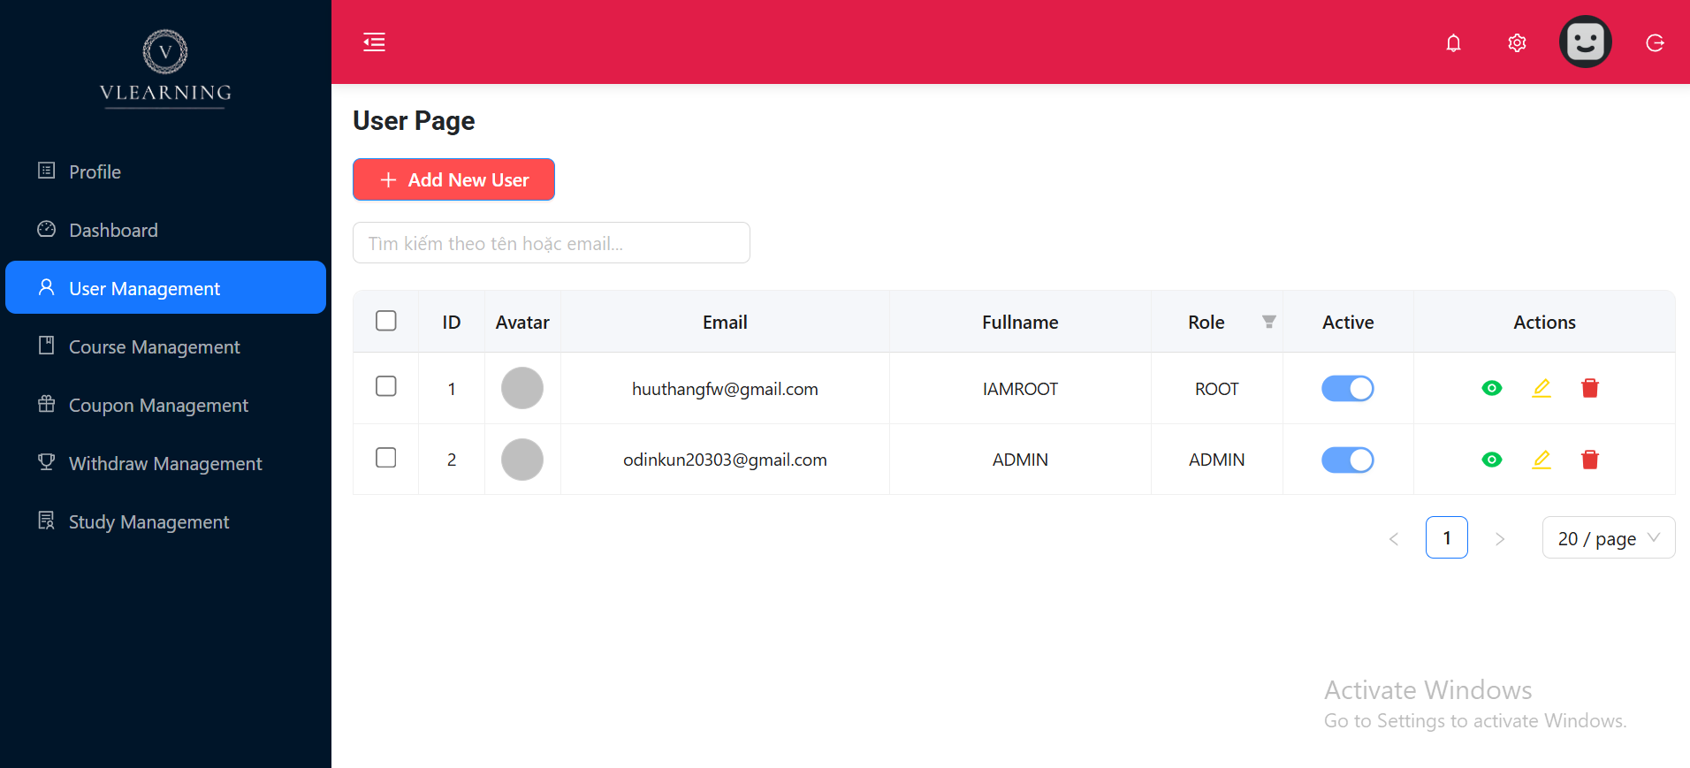
Test Case ID | Mô tả | Hành động | Điều kiện tiên quyết | Kết quả mong đợi | Kết quả thực tế | Kết quả |  |  | Kết quả |  |  | Chú thích
 |  |  |  |  |  | Vòng 1 |  |  | Vòng 2
 |  |  |  |  |  | Trạng thái | Ngày kiểm tra | Người kiểm tra | Trạng thái | Ngày kiểm tra | Người kiểm tra
GUI_SHOW Trang Danh sách người dùng
GUI-US01 | [Add New User] Button | - | - | Nút màu đỏ (#e61f57), chữ trắng, text: "Add New User" | Như mong đợi | Passed | 2025-10-04 | Khiêm, Long | Passed | 13/04/2025 | Khiêm, Long
GUI-US02 | [User List Table] Header | - | - | Hiển thị đầy đủ các cột: ID, Avatar, Email, Fullname, Role, Active, Actions | Như mong đợi | Passed | 2025-10-04 | Khiêm, Long | Passed | 13/04/2025 | Khiêm, Long
GUI-US03 | Toggle switch trạng thái | Quan sát toggle switch ở cột "Active" | Có người dùng | Toggle switch hiển thị màu xanh khi bật (active), xám khi tắt (inactive) | Như mong đợi | Passed | 2025-10-04 | Khiêm, Long | Passed | 13/04/2025 | Khiêm, Long
GUI-US04 | Ô tìm kiếm người dùng | Quan sát ô tìm kiếm | Trang User Page đã load | Ô input placeholder: “Tìm kiếm theo tên hoặc email…” nằm bên trái bảng | Như mong đợi | Passed | 2025-10-04 | Khiêm, Long | Passed | 13/04/2025 | Khiêm, Long
FUNCTION_SHOW Danh sách người dùng
FUNC-US01 | Hiển thị danh sách người dùng | Load trang User Page | Tài khoản admin đã login | Hiển thị đúng danh sách người dùng, đầy đủ thông tin | Như mong đợi | Passed | 2025-10-04 | Khiêm, Long | Passed | 13/04/2025 | Khiêm, Long
FUNC-US02 | Thêm người dùng mới | Click nút "Add New User" | - | Điều hướng sang trang hoặc popup thêm người dùng | Như mong đợi | Passed | 2025-10-04 | Khiêm, Long | Passed | 13/04/2025 | Khiêm, Long
FUNC-US03 | Sửa thông tin người dùng | Click nút Edit (✏️) của 1 dòng | Người dùng đang tồn tại | Điều hướng sang form chỉnh sửa người dùng | Như mong đợi | Passed | 2025-10-04 | Khiêm, Long | Passed | 13/04/2025 | Khiêm, Long
FUNC-US04 | Xem chi tiết người dùng | Click icon con mắt (👁️) | - | Hiển thị chi tiết người dùng (qua popup hoặc trang mới) | Như mong đợi | Passed | 2025-10-04 | Khiêm, Long | Passed | 13/04/2025 | Khiêm, Long
FUNC-US05 | Xóa người dùng | Click nút Delete (🗑️), xác nhận | Có người dùng | Hiển thị popup confirm, sau khi xác nhận thì xóa người dùng, reload bảng | Như mong đợi | Passed | 2025-10-04 | Khiêm, Long | Passed | 13/04/2025 | Khiêm, Long
FUNC-US06 | Bật/Tắt trạng thái Active | Click toggle switch ở cột "Active" | Có người dùng | Trạng thái đổi màu (xanh/xám), gọi API cập nhật | Như mong đợi | Passed | 2025-10-04 | Khiêm, Long | Passed | 13/04/2025 | Khiêm, Long
FUNC-US07 | Tìm kiếm người dùng | Nhập từ khóa vào ô tìm kiếm | Có người dùng chứa từ khóa | Danh sách lọc theo từ khóa nhập vào | Như mong đợi | Passed | 2025-10-04 | Khiêm, Long | Passed | 13/04/2025 | Khiêm, Long

Chỉnh sửa người dùng
Project Name | XÂY DỰNG WEBSITE THƯƠNG MẠI VÀ HỌC TẬP TRỰC TUYẾN VLEARNING HỖ TRỢ THANH TOÁN ONLINE VÀ TÍCH HỢP BẢO MẬT CAO
Module Code | Chỉnh sửa người dùng
 | Hoàn thành | Lỗi | Chưa kiểm tra | Bị chăn | Tổng số trường hợp thử nghiệm
Round 1 | 19 | 0 | 0 | 0 | 19 |  |  |  |  |  |  |  | 19
Round 2 | 19 | 0 | 0 | 0 | 19

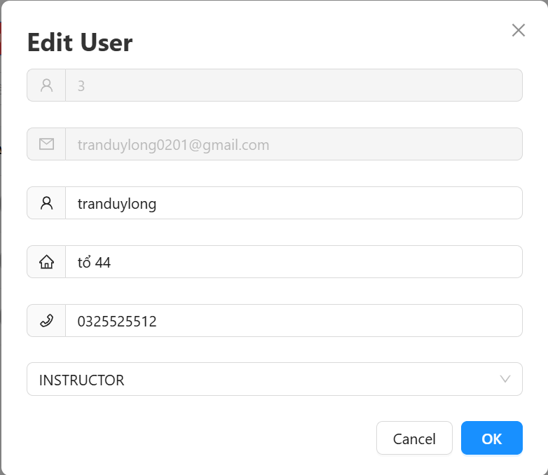
Test Case ID | Mô tả | Hành động | Điều kiện tiên quyết | Kết quả mong đợi | Kết quả thực tế | Kết quả |  |  | Kết quả |  |  | Chú thích
 |  |  |  |  |  | Vòng 1 |  |  | Vòng 2
 |  |  |  |  |  | Trạng thái | Ngày kiểm tra | Người kiểm tra | Trạng thái | Ngày kiểm tra | Người kiểm tra
GUI_SHOW Chỉnh sửa người dùng
GUI-EU01 | Giao diện tiêu đề | Mở popup Edit User | Có user để chỉnh sửa | Hiển thị "Edit User" rõ ràng, cỡ chữ lớn, dễ nhìn | Như mong đợi | Passed | 2025-10-04 | Khiêm, Long | Passed | 13/04/2025 | Khiêm, Long
GUI-EU02 | Hiển thị ID (disabled) | Quan sát trường ID | - | Trường ID hiển thị đúng giá trị, bị disabled | Như mong đợi | Passed | 2025-10-04 | Khiêm, Long | Passed | 13/04/2025 | Khiêm, Long
GUI-EU03 | Hiển thị Email (disabled) | Quan sát toggle switch ở cột "Active" | Có người dùng | Email được hiển thị, không cho chỉnh sửa, bị disabled | Như mong đợi | Passed | 2025-10-04 | Khiêm, Long | Passed | 13/04/2025 | Khiêm, Long
GUI-EU04 | Trường Username | Quan sát trường Email | - | Có icon, placeholder hợp lệ, cho phép nhập ký tự chữ và số | Như mong đợi | Passed | 2025-10-04 | Khiêm, Long | Passed | 13/04/2025 | Khiêm, Long
GUI-EU05 | Trường Address | Quan sát và nhập | - | Có icon, placeholder hợp lệ, nhập được địa chỉ tiếng Việt | Như mong đợi | Passed | 2025-10-04 | Khiêm, Long | Passed | 13/04/2025 | Khiêm, Long
GUI-EU06 | Trường Phone | Quan sát và nhập | - | Có icon điện thoại, cho phép nhập số, kiểm tra giới hạn ký tự (10) | Như mong đợi | Passed | 2025-10-04 | Khiêm, Long | Passed | 13/04/2025 | Khiêm, Long
GUI-EU07 | Trường Role | Quan sát dropdown | - | Dropdown hiển thị đầy đủ: ADMIN, INSTRUCTOR, STUDENT,ROOT | Như mong đợi | Passed | 2025-10-04 | Khiêm, Long | Passed | 13/04/2025 | Khiêm, Long
GUI-EU08 | Nút Cancel | Quan sát nút Cancel | - | Màu trắng viền đen, click để đóng modal | Như mong đợi | Passed | 2025-10-04 | Khiêm, Long | Passed | 13/04/2025 | Khiêm, Long
GUI-EU09 | Nút OK | Quan sát nút OK | - | Màu xanh (#007bff), chữ trắng, click để submit | Như mong đợi | Passed | 2025-10-04 | Khiêm, Long | Passed | 13/04/2025 | Khiêm, Long
FUNCTION_SHOW Chỉnh sửa người dùng
FUNC-EU01 | Sửa username thành công | Nhập username mới + OK | Username hợp lệ | Gửi request API update, thông báo thành công, đóng modal | Như mong đợi | Passed | 2025-10-04 | Khiêm, Long | Passed | 13/04/2025 | Khiêm, Long
FUNC-EU02 | Sửa address thành công | Nhập địa chỉ mới + OK | Address hợp lệ | Gửi request API update, cập nhật dữ liệu | Như mong đợi | Passed | 2025-10-04 | Khiêm, Long | Passed | 13/04/2025 | Khiêm, Long
FUNC-EU03 | Sửa số điện thoại thành công | Nhập SĐT mới + OK | Phone hợp lệ (10 số, bắt đầu bằng 0) | Gửi request API update | Như mong đợi | Passed | 2025-10-04 | Khiêm, Long | Passed | 13/04/2025 | Khiêm, Long
FUNC-EU04 | Sửa role thành công | Chọn role khác + OK | - | Cập nhật role thành công, thông báo | Như mong đợi | Passed | 2025-10-04 | Khiêm, Long | Passed | 13/04/2025 | Khiêm, Long
FUNC-EU05 | Submit thiếu username | Xóa username + OK | - | Báo lỗi: "Username không được để trống" | Như mong đợi | Passed | 2025-10-04 | Khiêm, Long | Passed | 13/04/2025 | Khiêm, Long
FUNC-EU06 | Submit thiếu address | Xóa address + OK | - | Báo lỗi: "Địa chỉ không được để trống" | Như mong đợi | Passed | 2025-10-04 | Khiêm, Long | Passed | 13/04/2025 | Khiêm, Long
FUNC-EU07 | Submit thiếu phone | Xóa phone + OK | - | Báo lỗi: "Số điện thoại không được để trống" | Như mong đợi | Passed | 2025-10-04 | Khiêm, Long | Passed | 13/04/2025 | Khiêm, Long
FUNC-EU08 | Submit sai định dạng phone | Nhập chữ vào phone + OK | - | Báo lỗi: "Số điện thoại không hợp lệ" | Như mong đợi | Passed | 2025-10-04 | Khiêm, Long | Passed | 13/04/2025 | Khiêm, Long
FUNC-EU09 | Submit phone quá dài | Nhập 15 số + OK | - | Báo lỗi: "Số điện thoại không hợp lệ" | Như mong đợi | Passed | 2025-10-04 | Khiêm, Long | Passed | 13/04/2025 | Khiêm, Long
FUNC-EU10 | Cancel chỉnh sửa | Click Cancel | - | Modal đóng, không thay đổi dữ liệu | Như mong đợi | Passed | 2025-10-04 | Khiêm, Long | Passed | 13/04/2025 | Khiêm, Long

Thêm khóa Hoc Vào Giỏ Hàng
Project Name | XÂY DỰNG WEBSITE THƯƠNG MẠI VÀ HỌC TẬP TRỰC TUYẾN VLEARNING HỖ TRỢ THANH TOÁN ONLINE VÀ TÍCH HỢP BẢO MẬT CAO
Module Code | Chỉnh sửa người dùng
 | Hoàn thành | Lỗi | Chưa kiểm tra | Bị chăn | Tổng số trường hợp thử nghiệm
Round 1 | 14 | 0 | 0 | 0 | 14 |  |  |  |  |  |  |  | 19
Round 2 | 14 | 0 | 0 | 0 | 14

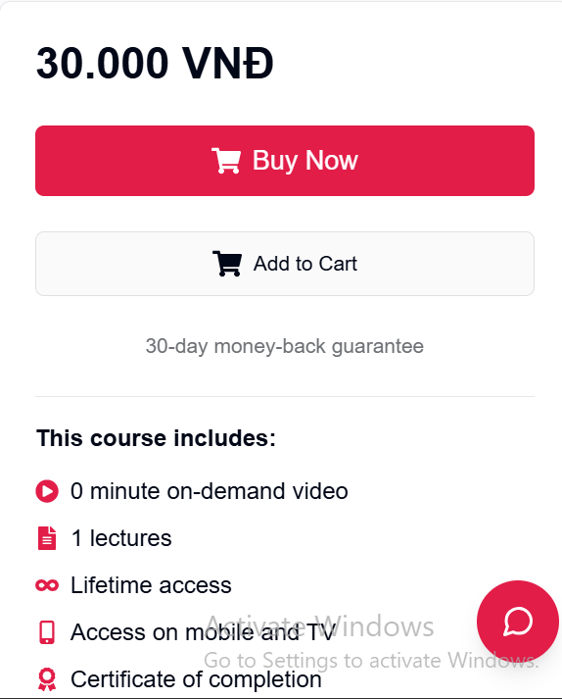 |  | 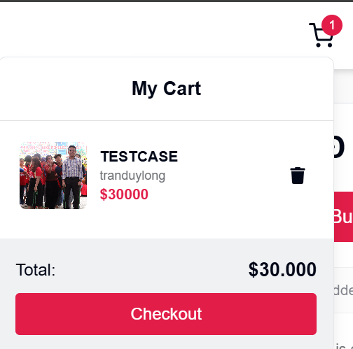
Test Case ID | Mô tả | Hành động | Điều kiện tiên quyết | Kết quả mong đợi | Kết quả thực tế | Kết quả |  |  | Kết quả |  |  | Chú thích
 |  |  |  |  |  | Vòng 1 |  |  | Vòng 2
 |  |  |  |  |  | Trạng thái | Ngày kiểm tra | Người kiểm tra | Trạng thái | Ngày kiểm tra | Người kiểm tra
GUI_SHOW Chỉnh sửa người dùng
GUI-CART01 | Giao diện nút "Add to Cart" | Quan sát trên giao diện sản phẩm | Đã load trang chi tiết khóa học | Nút viền xám, nền trắng, icon xe đẩy hàng, text màu đen, hover đổi viền màu đỏ | Như mong đợi | Passed | 2025-10-04 | Khiêm, Long | Passed | 13/04/2025 | Khiêm, Long
GUI-CART02 | Giao diện popup giỏ hàng | Click "Add to Cart" | Tài khoản đã login | Popup bo góc lớn, đổ bóng nhẹ, nền trắng, viền nhạt, icon đóng ở góc trên phải | Như mong đợi | Passed | 2025-10-04 | Khiêm, Long | Passed | 13/04/2025 | Khiêm, Long
GUI-CART03 | Giao diện sản phẩm trong giỏ hàng | Mở popup giỏ hàng | Đã thêm 1 sản phẩm | Ảnh nhỏ bên trái, tiêu đề to hơn, tên giảng viên nhỏ hơn, giá màu đậm | Như mong đợi | Passed | 2025-10-04 | Khiêm, Long | Passed | 13/04/2025 | Khiêm, Long
GUI-CART04 | Nút Xoá trong popup giỏ hàng | Quan sát icon thùng rác | Sản phẩm đã thêm vào giỏ hàng | Icon thùng rác màu xám, hover đổi màu đỏ, nằm bên phải sản phẩm | Như mong đợi | Passed | 2025-10-04 | Khiêm, Long | Passed | 13/04/2025 | Khiêm, Long
GUI-CART05 | Nút "Checkout" | Quan sát cuối popup giỏ hàng | Có ít nhất 1 sản phẩm | Nút màu đỏ đậm (#e61f57), text trắng in đậm, hover nhấp nháy nhẹ | Như mong đợi | Passed | 2025-10-04 | Khiêm, Long | Passed | 13/04/2025 | Khiêm, Long
GUI-CART06 | Tổng tiền | Quan sát bên cạnh nút Checkout | Có ít nhất 1 sản phẩm | Hiển thị tổng tiền với định dạng VND, chữ đậm, màu tối | Như mong đợi | Passed | 2025-10-04 | Khiêm, Long | Passed | 13/04/2025 | Khiêm, Long
GUI-CART07 | Badge biểu tượng giỏ hàng | Quan sát icon giỏ hàng trong header | Sau khi thêm sản phẩm | Badge hình tròn đỏ, số trắng, canh giữa, nhỏ gọn | Như mong đợi | Passed | 2025-10-04 | Khiêm, Long | Passed | 13/04/2025 | Khiêm, Long
FUNCTION_SHOW Chỉnh sửa người dùng
FUNC-CART01 | Hiển thị nút "Add to Cart" | Quan sát nút "Add to Cart" | Trang chi tiết khóa học đã load | Nút "Add to Cart" có màu trắng, viền xám, icon xe đẩy hàng, chữ đen | Như mong đợi | Passed | 2025-10-04 | Khiêm, Long | Passed | 13/04/2025 | Khiêm, Long
FUNC-CART02 | Click "Add to Cart" | Click nút "Add to Cart" | Tài khoản đã login | Hiển thị popup giỏ hàng, khóa học được thêm vào với đầy đủ thông tin | Như mong đợi | Passed | 2025-10-04 | Khiêm, Long | Passed | 13/04/2025 | Khiêm, Long
FUNC-CART03 | Thông tin hiển thị trong giỏ hàng | Quan sát popup giỏ hàng | Đã thêm 1 sản phẩm | Hiển thị ảnh đại diện, tiêu đề, tên giảng viên, giá tiền, nút xoá, tổng tiền, nút Checkout | Như mong đợi | Passed | 2025-10-04 | Khiêm, Long | Passed | 13/04/2025 | Khiêm, Long
FUNC-CART04 | Nút Checkout | Quan sát nút "Checkout" | Có ít nhất 1 sản phẩm trong giỏ | Nút màu đỏ đậm (#e61f57), chữ trắng, điều hướng đến trang thanh toán | Như mong đợi | Passed | 2025-10-04 | Khiêm, Long | Passed | 13/04/2025 | Khiêm, Long
FUNC-CART05 | Xoá sản phẩm khỏi giỏ hàng | Click nút thùng rác | Giỏ hàng có ít nhất 1 sản phẩm | Sản phẩm được xoá khỏi giỏ hàng, giỏ hàng cập nhật lại tổng tiền | Như mong đợi | Passed | 2025-10-04 | Khiêm, Long | Passed | 13/04/2025 | Khiêm, Long
FUNC-CART06 | Không thêm trùng sản phẩm | Click "Add to Cart" 2 lần | Sản phẩm đã có trong giỏ hàng | Không thêm trùng, giữ nguyên số lượng, có thể hiển thị thông báo “Đã thêm vào giỏ" | Như mong đợi | Passed | 2025-10-04 | Khiêm, Long | Passed | 13/04/2025 | Khiêm, Long
FUNC-CART07 | Cập nhật biểu tượng giỏ hàng | Quan sát biểu tượng giỏ hàng | Sau khi thêm sản phẩm | Biểu tượng giỏ hàng hiển thị badge số lượng sản phẩm đã thêm | Như mong đợi | Passed | 2025-10-04 | Khiêm, Long | Passed | 13/04/2025 | Khiêm, Long

Thêm người dùng
Project Name | XÂY DỰNG WEBSITE THƯƠNG MẠI VÀ HỌC TẬP TRỰC TUYẾN VLEARNING HỖ TRỢ THANH TOÁN ONLINE VÀ TÍCH HỢP BẢO MẬT CAO
Module Code | Thêm người dùng
 | Hoàn thành | Lỗi | Chưa kiểm tra | Bị chăn | Tổng số trường hợp thử nghiệm
Round 1 | 22 | 0 | 0 | 0 | 22 |  |  |  |  |  |  |  | 22
Round 2 | 22 | 0 | 0 | 0 | 22 |  |  |  |  |  |  |  | 22

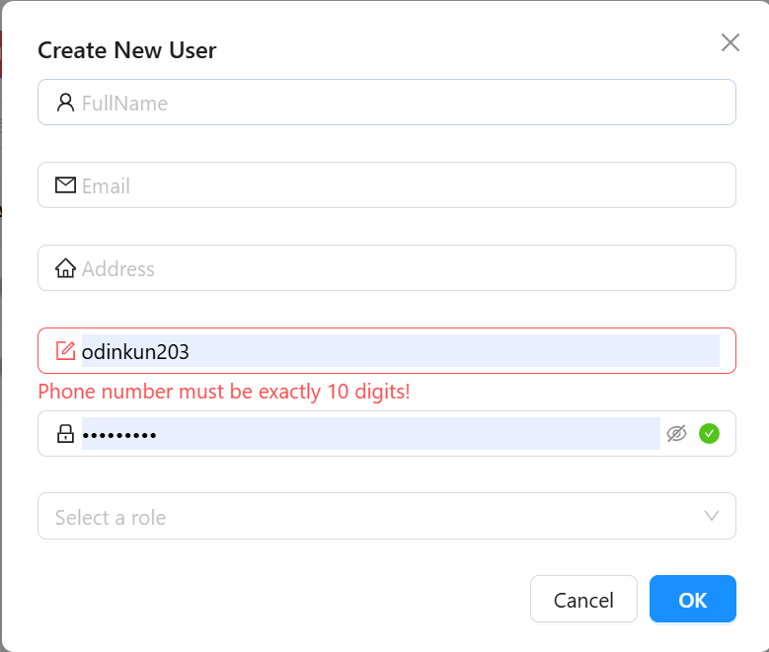
Test Case ID+A10:M25 | Mô tả | Hành động | Điều kiện tiên quyết | Kết quả mong đợi | Kết quả thực tế | Kết quả |  |  | Kết quả |  |  | Chú thích
 |  |  |  |  |  | Vòng 1 |  |  | Vòng 2
 |  |  |  |  |  | Trạng thái | Ngày kiểm tra | Người kiểm tra | Trạng thái | Ngày kiểm tra | Người kiểm tra
GUI_SHOW Trang Thêm người dùng
GUI-QLND01 | Ô input [FullName] | Quan sát ô FullName | - | Có icon người, placeholder “FullName” | Như mong đợi | Passed | 2025-10-04 | Khiêm, Long | Passed | 13/04/2025 | Khiêm, Long
GUI-QLND02 | Ô input [Email] | Quan sát ô Email | - | Có icon email, placeholder “Email” | Như mong đợi | Passed | 2025-10-04 | Khiêm, Long | Passed | 13/04/2025 | Khiêm, Long
GUI-QLND03 | Ô input [Address] | Quan sát ô Address | - | Có icon địa chỉ, placeholder “Address” | Như mong đợi | Passed | 2025-10-04 | Khiêm, Long | Passed | 13/04/2025 | Khiêm, Long
GUI-QLND04 | Ô input [Phone] | Quan sát ô Phone | - | Có icon địa chỉ, placeholder “Phone” | Như mong đợi | Passed | 2025-10-04 | Khiêm, Long | Passed | 13/04/2025 | Khiêm, Long
GUI-QLND05 | Ô input [Password] | Quan sát ô Password | - | Có icon khóa, có nút hiển thị/mật khẩu, tích xanh nếu hợp lệ | Như mong đợi | Passed | 2025-10-04 | Khiêm, Long | Passed | 13/04/2025 | Khiêm, Long
GUI-QLND06 | Dropdown [Select a Role] | Click dropdown | - | Hiển thị danh sách role để chọn | Như mong đợi | Passed | 2025-10-04 | Khiêm, Long | Passed | 13/04/2025 | Khiêm, Long
GUI-QLND07 | Nút Cancel | Quan sát nút Cancel |  | Màu trắng viền đen, click để đóng modal | Như mong đợi | Passed | 2025-10-04 | Khiêm, Long | Passed | 13/04/2025 | Khiêm, Long
GUI-QLND08 | Nút OK | Quan sát nút OK |  | Màu xanh (#007bff), chữ trắng, click để submit | Như mong đợi | Passed | 2025-10-04 | Khiêm, Long | Passed | 13/04/2025 | Khiêm, Long
FUNCTION_SHOW Trang Thêm người dùng
FUNC-QLND01 | Không nhập gì | Click OK khi chưa nhập gì | - | Không cho submit, báo lỗi tất cả trường | Như mong đợi | Passed | 2025-10-04 | Khiêm, Long | Passed | 13/04/2025 | Khiêm, Long
FUNC-QLND02 | Thiếu Email | Điền đủ trừ Email | - | Hiện lỗi yêu cầu nhập Email | Như mong đợi | Passed | 2025-10-04 | Khiêm, Long | Passed | 13/04/2025 | Khiêm, Long
FUNC-QLND03 | Sai định dạng Email | Nhập 'abc@xyz' | - | Hiện lỗi định dạng Email | Như mong đợi | Passed | 2025-10-04 | Khiêm, Long | Passed | 13/04/2025 | Khiêm, Long
FUNC-QLND04 | Thiếu FullName | Điền đủ trừ FullName | - | Hiện lỗi yêu cầu nhập FullName | Như mong đợi | Passed | 2025-10-04 | Khiêm, Long | Passed | 13/04/2025 | Khiêm, Long
FUNC-QLND05 | Thiếu Address | Điền đủ trừ Address | - | Hiện lỗi yêu cầu nhập Address | Như mong đợi | Passed | 2025-10-04 | Khiêm, Long | Passed | 13/04/2025 | Khiêm, Long
FUNC-QLND06 | Số điện thoại không đủ 10 số | Nhập '0123456' | - | Hiện lỗi: Phone number must be exactly 10 digits | Như mong đợi | Passed | 2025-10-04 | Khiêm, Long | Passed | 13/04/2025 | Khiêm, Long
FUNC-QLND07 | Số điện thoại > 10 số | Nhập '0123456789012' | - | Hiện lỗi: Phone number must be exactly 10 digits | Như mong đợi | Passed | 2025-10-04 | Khiêm, Long | Passed | 13/04/2025 | Khiêm, Long
FUNC-QLND08 | Số điện thoại có chữ | Nhập 'odinkun203' | - | Hiện lỗi: Phone number must be exactly 10 digits | Như mong đợi | Passed | 2025-10-04 | Khiêm, Long | Passed | 13/04/2025 | Khiêm, Long
FUNC-QLND09 | Password quá ngắn < 8 | Nhập 'add' | - | Hiện lỗi "Password must be at least 8 characters!" | Như mong đợi | Passed | 2025-10-04 | Khiêm, Long | Passed | 13/04/2025 | Khiêm, Long
FUNC-QLND10 | Thiếu Password | Điền đủ trừ Password | - | Hiện lỗi yêu cầu nhập Password | Như mong đợi | Passed | 2025-10-04 | Khiêm, Long | Passed | 13/04/2025 | Khiêm, Long
FUNC-QLND11 | Ẩn/Hiện mật khẩu | Click icon mắt trong ô Password | Có nhập mật khẩu | Toggle hiển thị/ẩn ký tự password | Như mong đợi | Passed | 2025-10-04 | Khiêm, Long | Passed | 13/04/2025 | Khiêm, Long
FUNC-QLND12 | Thiếu Role | Điền đủ trừ Role | - | Hiện lỗi yêu cầu chọn Role | Như mong đợi | Passed | 2025-10-04 | Khiêm, Long | Passed | 13/04/2025 | Khiêm, Long
FUNC-QLND13 | Thêm hợp lệ | Điền tất cả đúng | - | Tạo user thành công, đóng modal | Như mong đợi | Passed | 2025-10-04 | Khiêm, Long | Passed | 13/04/2025 | Khiêm, Long
FUNC-QLND14 | Lỗi server khi submit | Điền hợp lệ, mock lỗi 500 | Giả lập lỗi hệ thống | Hiển thị thông báo lỗi hệ thống | Như mong đợi | Passed | 2025-10-04 | Khiêm, Long | Passed | 13/04/2025 | Khiêm, Long
FUNC-QLND15 | Cancel giao diện | Click ô cancel | - | Thoát khỏi Modal, không lưu gì | Như mong đợi | Passed | 2025-10-04 | Khiêm, Long | Passed | 13/04/2025 | Khiêm, Long

Tìm kiếm
Project Name | XÂY DỰNG WEBSITE THƯƠNG MẠI VÀ HỌC TẬP TRỰC TUYẾN VLEARNING HỖ TRỢ THANH TOÁN ONLINE VÀ TÍCH HỢP BẢO MẬT CAO
Module Code | Chọn field
 | Hoàn thành | Lỗi | Chưa kiểm tra | Bị chăn | Tổng số trường hợp thử nghiệm
Round 1 | 2 | 0 | 0 | 0 | 2
Round 2 | 2 | 0 | 0 | 0 | 2
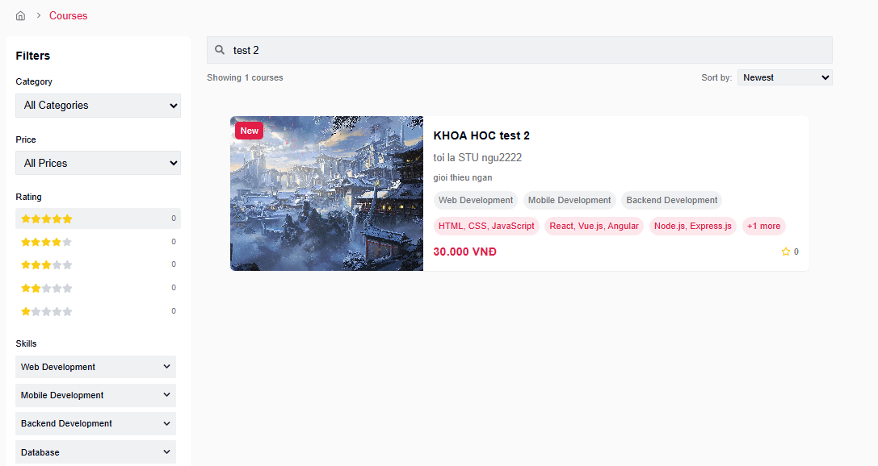

Test Case ID | Mô tả | Hành động | Điều kiện tiên quyết | Kết quả mong đợi | Kết quả thực tế | Kết quả |  |  | Kết quả |  |  | Chú thích
 |  |  |  |  |  | Vòng 1 |  |  | Vòng 2
 |  |  |  |  |  | Trạng thái | Ngày kiểm tra | Người kiểm tra | Trạng thái | Ngày kiểm tra | Người kiểm tra
GUI_SHOW Trang Chọn field
GUI-TK07 | Ô tìm kiếm theo title | Quan sát ô input tìm kiếm | Trang Courses đã được load | Ô input nằm bên phải dropdown, placeholder: "Search by title...", font rõ ràng, bo góc nhẹ, kích thước phù hợp | Như mong đợi | Passed | 2025-10-04 | Khiêm, Long | Passed | 13/04/2025 | Khiêm, Long
FUNCTION_SHOW Trang Chọn field
FUNC-TK07 | Tìm kiếm theo title | 1. Truy cập vào trang chủ của hệ thống. 2. Nhấn vào menu hoặc nút điều hướng để chuyển đến trang danh sách khóa học (Course). 3.Tại ô tìm kiếm, nhập từ khóa "test 2" (hoặc một cụm từ bất kỳ). 4. Quan sát danh sách khóa học được hiển thị. | Có ít nhất 1 khóa học chứa từ khóa trong tiêu đề | Danh sách hiển thị khóa học có tiêu đề chứa "test 2" (case-insensitive), các khóa học khác bị ẩn | Như mong đợi | Passed | 2025-10-04 | Khiêm, Long | Passed | 13/04/2025 | Khiêm, Long

Thêm khóa học
Project Name | XÂY DỰNG WEBSITE THƯƠNG MẠI VÀ HỌC TẬP TRỰC TUYẾN VLEARNING HỖ TRỢ THANH TOÁN ONLINE VÀ TÍCH HỢP BẢO MẬT CAO
Module Code | Thêm khóa học
 | Hoàn thành | Lỗi | Chưa kiểm tra | Bị chăn | Tổng số trường hợp thử nghiệm
Round 1 | 22 | 0 | 0 | 0 | 22
Round 2 | 22 | 0 | 0 | 0 | 22
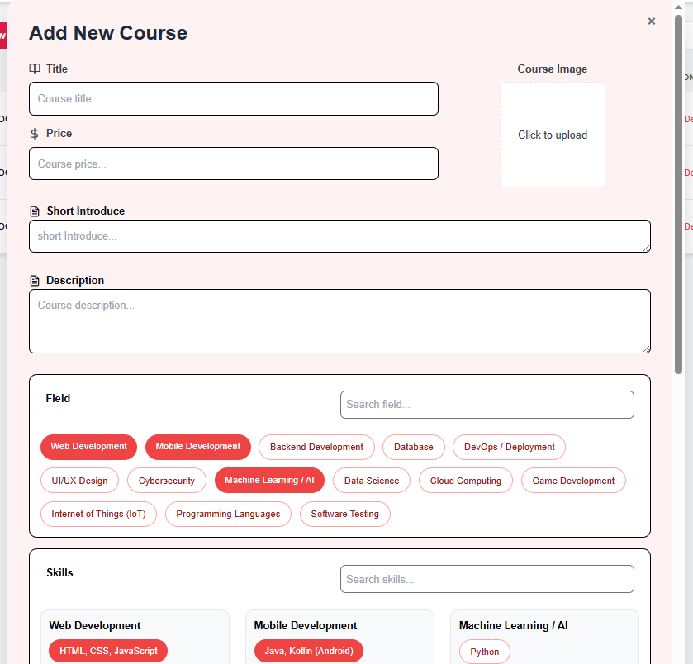 |  |  | 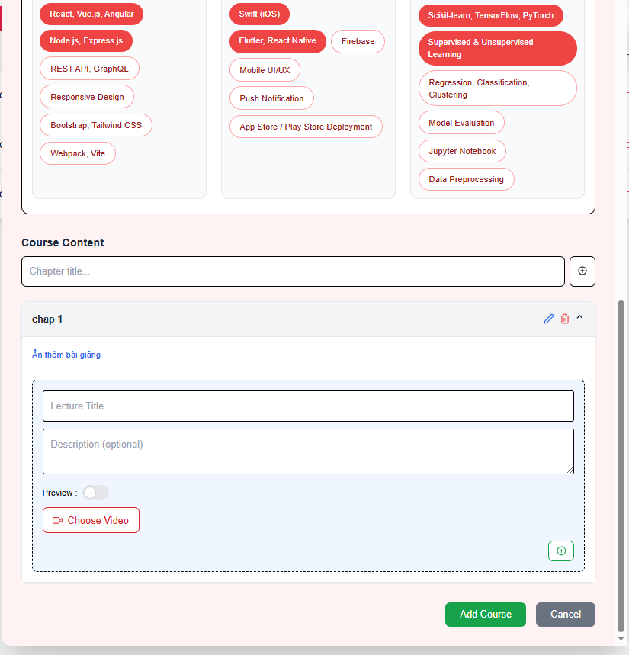

Test Case ID | Mô tả | Hành động | Điều kiện tiên quyết | Kết quả mong đợi | Kết quả thực tế | Kết quả |  |  | Kết quả |  |  | Chú thích
 |  |  |  |  |  | Vòng 1 |  |  | Vòng 2
 |  |  |  |  |  | Trạng thái | Ngày kiểm tra | Người kiểm tra | Trạng thái | Ngày kiểm tra | Người kiểm tra
GUI_SHOW Thêm khóa học
GUI-TKH01 | Form Add Course hiển thị | 1. Vào trang chủ. 2. Chọn Quản lý tài khoản. 3. Vào mục Instructor (yêu cầu tài 4. khoản giảng viên). 5. Vào trang Course. 6. Nhấn nút Add Course để mở form tạo khóa học. | - | Hiển thị form với các trường: Title, Price, Short Introduce, Description, Field, Course Content | Như mong đợi | Passed | 2025-10-04 | Khiêm, Long | Passed | 13/04/2025 | Khiêm, Long
GUI-TKH02 | Trường nhập Title | Quan sát | - | Placeholder: "Course title..." | Như mong đợi | Passed | 2025-10-04 | Khiêm, Long | Passed | 13/04/2025 | Khiêm, Long
GUI-TKH03 | Trường nhập Price | Quan sát | - | Placeholder: "Course price...", hiển thị icon tiền | Như mong đợi | Passed | 2025-10-04 | Khiêm, Long | Passed | 13/04/2025 | Khiêm, Long
GUI-TKH04 | Trường Short Introduce | Quan sát | - | Placeholder: "Short introduce..." | Như mong đợi | Passed | 2025-10-04 | Khiêm, Long | Passed | 13/04/2025 | Khiêm, Long
GUI-TKH05 | Trường Description | Quan sát | - | Placeholder: "Course description..." | Như mong đợi | Passed | 2025-10-04 | Khiêm, Long | Passed | 13/04/2025 | Khiêm, Long
GUI-TKH06 | Trường upload ảnh | Quan sát vùng "Click to upload" | - | Hiển thị khung ảnh, ghi “Click to upload” | Như mong đợi | Passed | 2025-10-04 | Khiêm, Long | Passed | 13/04/2025 | Khiêm, Long
GUI-TKH07 | Chọn lĩnh vực (field) | Quan sát | - | Hiển thị nhiều tag lĩnh vực có thể chọn như Web, AI, Backend, v.v. | Như mong đợi | Passed | 2025-10-04 | Khiêm, Long | Passed | 13/04/2025 | Khiêm, Long
GUI-TKH08 | Course Content – tiêu đề chương | Quan sát | - | Placeholder: "Chapter title..." | Như mong đợi | Passed | 2025-10-04 | Khiêm, Long | Passed | 13/04/2025 | Khiêm, Long
GUI-TKH09 | Bài giảng trong chương | Quan sát | Đã có 1 chương được thêm | Hiển thị Lecture Title, Description, Preview toggle, nút Choose Video | Như mong đợi | Passed | 2025-10-04 | Khiêm, Long | Passed | 13/04/2025 | Khiêm, Long
GUI-TKH10 | Nút Add Course | Quan sát | - | Màu xanh lá, chữ trắng, chữ “Add Course” | Như mong đợi | Passed | 2025-10-04 | Khiêm, Long | Passed | 13/04/2025 | Khiêm, Long
GUI-TKH11 | Nút Cancel | Quan sát | - | Màu xám, chữ trắng, chữ “Cancel” | Như mong đợi | Passed | 2025-10-04 | Khiêm, Long | Passed | 13/04/2025 | Khiêm, Long
FUNCTION_SHOW Thêm khóa học
FUNC-TKH01 | Submit thành công | Nhập đầy đủ các trường hợp lệ (giá ≥ 30,000 VND) và click “Add Course” | - | Course được tạo, hiển thị thông báo thành công hoặc điều hướng | Như mong đợi | Passed | 2025-10-04 | Khiêm, Long | Passed | 13/04/2025 | Khiêm, Long
FUNC-TKH02 | Thiếu Title | Để trống trường Title | - | Hiển thị lỗi: “Course title is required” | Như mong đợi | Passed | 2025-10-04 | Khiêm, Long | Passed | 13/04/2025 | Khiêm, Long
FUNC-TKH03 | Thiếu Short Introduce | Để trống trường Short Introduce | - | Hiển thị lỗi: “Short introduction is required” | Như mong đợi | Passed | 2025-10-04 | Khiêm, Long | Passed | 13/04/2025 | Khiêm, Long
FUNC-TKH04 | Thiếu Description | Để trống trường Description | - | Hiển thị lỗi: “Course description is required” | Như mong đợi | Passed | 2025-10-04 | Khiêm, Long | Passed | 13/04/2025 | Khiêm, Long
FUNC-TKH05 | Giá nhỏ hơn 30,000 | Nhập giá: 29,000 | - | Hiển thị lỗi: “Minimum price is 30,000 VND” | Như mong đợi | Passed | 2025-10-04 | Khiêm, Long | Passed | 13/04/2025 | Khiêm, Long
FUNC-TKH06 | Giá bằng 30,000 | Nhập giá: 30,000 | - | Cho phép submit | Như mong đợi | Passed | 2025-10-04 | Khiêm, Long | Passed | 13/04/2025 | Khiêm, Long
FUNC-TKH07 | Không chọn lĩnh vực | Không chọn bất kỳ tag lĩnh vực nào | - | Hiển thị lỗi: “Field is required” | Như mong đợi | Passed | 2025-10-04 | Khiêm, Long | Passed | 13/04/2025 | Khiêm, Long
FUNC-TKH08 | Không nhập Chapter title | Để trống tiêu đề chương | - | Hiển thị lỗi: “Chapter title is required” | Như mong đợi | Passed | 2025-10-04 | Khiêm, Long | Passed | 13/04/2025 | Khiêm, Long
FUNC-TKH09 | Không nhập Lecture Title | Để trống Lecture Title | - | Hiển thị lỗi: “Lecture title is required” | Như mong đợi | Passed | 2025-10-04 | Khiêm, Long | Passed | 13/04/2025 | Khiêm, Long
FUNC-TKH10 | Không upload video bài giảng | Không chọn video | - | Hiển thị lỗi: “Lecture video is required” | Như mong đợi | Passed | 2025-10-04 | Khiêm, Long | Passed | 13/04/2025 | Khiêm, Long
FUNC-TKH11 | Nhập giá hợp lệ và các trường khác rỗng | Nhập giá ≥ 30,000 nhưng để trống các trường khác | - | Hiển thị lỗi tất cả các trường bắt buộc còn lại | Như mong đợi | Passed | 2025-10-04 | Khiêm, Long | Passed | 13/04/2025 | Khiêm, Long

Chỉnh sửa khóa học
Project Name | XÂY DỰNG WEBSITE THƯƠNG MẠI VÀ HỌC TẬP TRỰC TUYẾN VLEARNING HỖ TRỢ THANH TOÁN ONLINE VÀ TÍCH HỢP BẢO MẬT CAO
Module Code | Chỉnh sửa khóa học
 | Hoàn thành | Lỗi | Chưa kiểm tra | Bị chăn | Tổng số trường hợp thử nghiệm
Round 1 | 20 | 0 | 0 | 0 | 20
Round 2 | 20 | 0 | 0 | 0 | 20
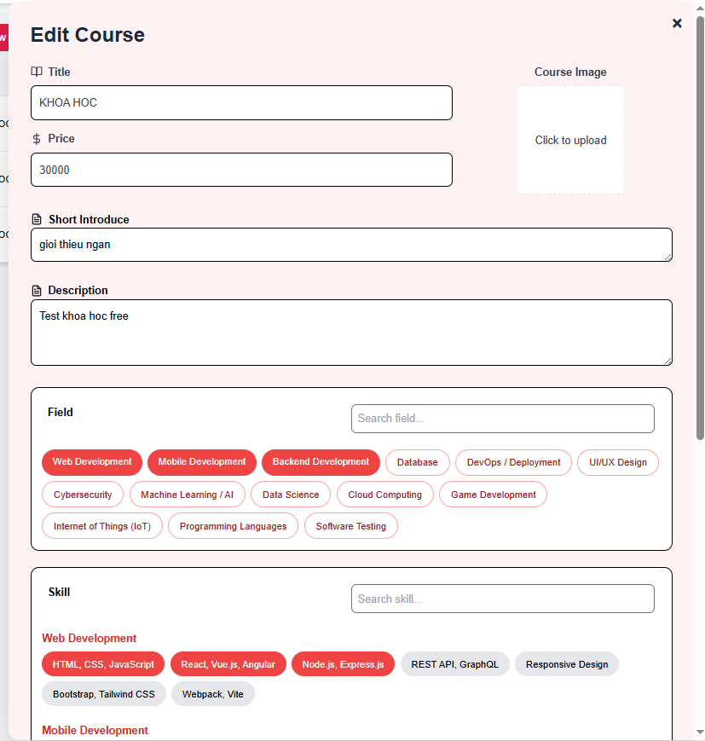 |  |  | 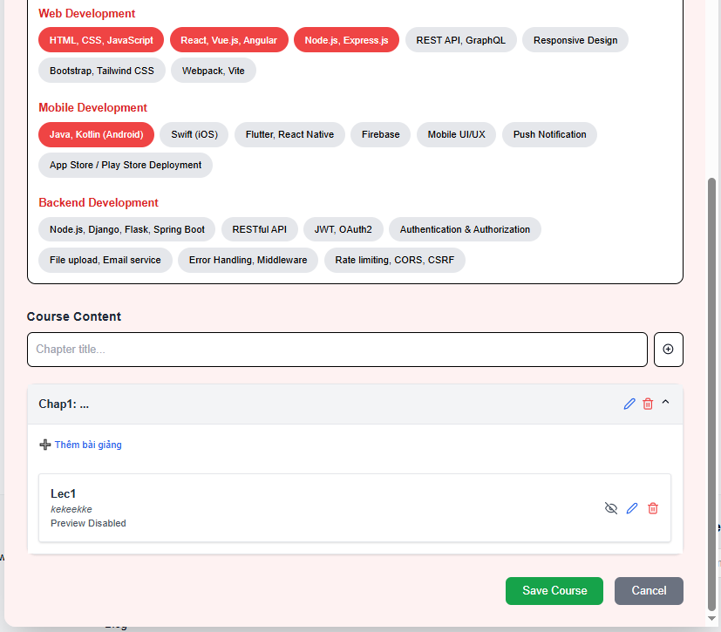

Test Case ID | Mô tả | Hành động | Điều kiện tiên quyết | Kết quả mong đợi | Kết quả thực tế | Kết quả |  |  | Kết quả |  |  | Chú thích
 |  |  |  |  |  | Vòng 1 |  |  | Vòng 2
 |  |  |  |  |  | Trạng thái | Ngày kiểm tra | Người kiểm tra | Trạng thái | Ngày kiểm tra | Người kiểm tra
GUI_SHOW TChỉnh sửa khóa học
GUI-ED01 | Vào trang Edit course | 1. Vào trang chủ. 2. Chọn Quản lý tài khoản. 3. Vào mục Instructor (yêu cầu tài 4. khoản giảng viên). 5. Vào trang Course. 6. Nhấn icon Edit Course để mở form chỉnh sửa khóa học. | Đã truy cập trang Edit Course | Hiển thị rõ ràng: trang Edit Course | Như mong đợi | Passed | 2025-10-04 | Khiêm, Long | Passed | 13/04/2025 | Khiêm, Long
GUI-ED02 | Các trường thông tin cơ bản | Quan sát các trường Title, Price, Short Introduce, Description | Trang Edit Course đang mở | Tất cả trường hiển thị rõ ràng, có label, placeholder phù hợp | Như mong đợi | Passed | 2025-10-04 | Khiêm, Long | Passed | 13/04/2025 | Khiêm, Long
GUI-ED03 | Field và Skill hiển thị dạng tag | Quan sát phần chọn Field và Skill | - | Các tag hiển thị phân nhóm theo lĩnh vực (Web, Mobile, Backend...), màu rõ ràng (đỏ là đã chọn) | Như mong đợi | Passed | 2025-10-04 | Khiêm, Long | Passed | 13/04/2025 | Khiêm, Long
GUI-ED04 | Khung chọn ảnh | Quan sát khung upload ảnh bên phải trường Title | - | Hiển thị khung viền nét đứt, text “Click to upload”, centered | Như mong đợi | Passed | 2025-10-04 | Khiêm, Long | Passed | 13/04/2025 | Khiêm, Long
GUI-ED05 | Giao diện thêm nội dung Course Content | Quan sát phần Course Content bên dưới | - | Có input "Chapter title", nút thêm bài giảng rõ ràng, bố cục gọn | Như mong đợi | Passed | 2025-10-04 | Khiêm, Long | Passed | 13/04/2025 | Khiêm, Long
GUI-ED06 | Giao diện từng bài giảng | Quan sát mục Lecture hiển thị trong Chapter | - | Hiển thị tiêu đề, mô tả, có icon "ẩn/xem", "xóa", "sửa" bài giảng | Như mong đợi | Passed | 2025-10-04 | Khiêm, Long | Passed | 13/04/2025 | Khiêm, Long
GUI-ED07 | Nút Save Course và Cancel | Quan sát 2 nút ở cuối form | - | “Save Course” màu xanh lá, “Cancel” màu xám, chữ trắng, dễ nhìn | Như mong đợi | Passed | 2025-10-04 | Khiêm, Long | Passed | 13/04/2025 | Khiêm, Long
FUNCTION_SHOW Chỉnh sửa khóa học
FUNC-ED01 | Load thông tin khóa học khi edit | Truy cập nút Edit của khóa học | Có khóa học đã tạo trước đó | Các thông tin: Title, Price, Short Intro, Description, Field, Skill, Chapter... được load đúng | Như mong đợi | Passed | 2025-10-04 | Khiêm, Long | Passed | 13/04/2025 | Khiêm, Long
FUNC-ED02 | Chỉnh sửa tiêu đề khóa học | Nhập giá trị mới vào ô Title | Khóa học đang tồn tại | Giá trị mới được cập nhật sau khi "Save Course" | Như mong đợi | Passed | 2025-10-04 | Khiêm, Long | Passed | 13/04/2025 | Khiêm, Long
FUNC-ED03 | Cập nhật mô tả ngắn | Nhập giá trị mới vào ô Short Introduce | Khóa học đang tồn tại | Mô tả ngắn được cập nhật thành công | Như mong đợi | Passed | 2025-10-04 | Khiêm, Long | Passed | 13/04/2025 | Khiêm, Long
FUNC-ED04 | Cập nhật giá tiền không hợp lệ | Nhập giá < 30,000 vào ô Price | Giá nhỏ hơn 30,000 VND | Hiển thị thông báo lỗi: “Giá tiền phải lớn hơn 30,000 VND” | Như mong đợi | Passed | 2025-10-04 | Khiêm, Long | Passed | 13/04/2025 | Khiêm, Long
FUNC-ED05 | Cập nhật giá tiền hợp lệ | Nhập giá >= 30,000 | - | Cập nhật thành công | Như mong đợi | Passed | 2025-10-04 | Khiêm, Long | Passed | 13/04/2025 | Khiêm, Long
FUNC-ED06 | Cập nhật mô tả đầy đủ | Nhập nội dung trong Description | - | Description được lưu sau khi cập nhật | Như mong đợi | Passed | 2025-10-04 | Khiêm, Long | Passed | 13/04/2025 | Khiêm, Long
FUNC-ED07 | Thêm Chapter mới | Click “Thêm Chapter” và nhập tiêu đề | Trang Edit đang mở | Chapter mới được thêm vào danh sách | Như mong đợi | Passed | 2025-10-04 | Khiêm, Long | Passed | 13/04/2025 | Khiêm, Long
FUNC-ED08 | Thêm Lecture mới vào Chapter | Click “Thêm bài giảng”, nhập tiêu đề và mô tả, chọn video | Chapter đã có | Lecture mới được thêm vào Chapter | Như mong đợi | Passed | 2025-10-04 | Khiêm, Long | Passed | 13/04/2025 | Khiêm, Long
FUNC-ED09 | Kiểm tra validate khi thiếu trường | Không nhập Title hoặc Short Introduce hoặc Description | - | Hiển thị thông báo lỗi bắt buộc nhập các trường | Như mong đợi | Passed | 2025-10-04 | Khiêm, Long | Passed | 13/04/2025 | Khiêm, Long
FUNC-ED10 | Cập nhật hình ảnh khóa học | Click “Click to Upload” và chọn ảnh mới | - | Hình ảnh được cập nhật | Như mong đợi | Passed | 2025-10-04 | Khiêm, Long | Passed | 13/04/2025 | Khiêm, Long
FUNC-ED11 | Lưu thông tin sau chỉnh sửa | Click "Save Course" sau khi chỉnh sửa | Đã chỉnh sửa ít nhất 1 trường hợp | Thông báo thành công, điều hướng về danh sách khóa học hoặc hiện toast thông báo | Như mong đợi | Passed | 2025-10-04 | Khiêm, Long | Passed | 13/04/2025 | Khiêm, Long
FUNC-ED12 | Giới hạn tối đa 3 Field được chọn | Chọn hơn 3 Field (ví dụ: chọn 4 tag) | Đang ở màn Edit Course | Hệ thống không cho chọn Field thứ 4, hiển thị cảnh báo hoặc chặn chọn | Như mong đợi | Passed | 2025-10-04 | Khiêm, Long | Passed | 13/04/2025 | Khiêm, Long
FUNC-ED13 | Giới hạn tối đa 3 Skill trong mỗi Field | Chọn hơn 3 Skill trong 1 nhóm Field (ví dụ Web Development) | Đang ở màn Edit Course | Không thể chọn Skill thứ 4 trong cùng 1 nhóm Field, hiển thị cảnh báo hoặc vô hiệu hóa | Như mong đợi | Passed | 2025-10-04 | Khiêm, Long | Passed | 13/04/2025 | Khiêm, Long

Danh sách khóa học
Project Name | XÂY DỰNG WEBSITE THƯƠNG MẠI VÀ HỌC TẬP TRỰC TUYẾN VLEARNING HỖ TRỢ THANH TOÁN ONLINE VÀ TÍCH HỢP BẢO MẬT CAO
Module Code | Danh sách khóa học
 | Hoàn thành | Lỗi | Chưa kiểm tra | Bị chăn | Tổng số trường hợp thử nghiệm
Round 1 | 14 | 0 | 0 | 0 | 14
Round 2 | 14 | 0 | 0 | 0 | 14
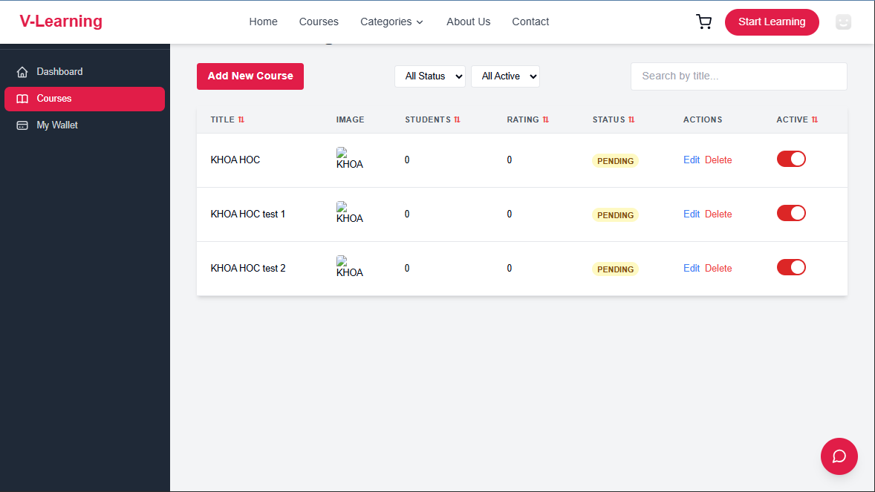

Test Case ID | Mô tả | Hành động | Điều kiện tiên quyết | Kết quả mong đợi | Kết quả thực tế | Kết quả |  |  | Kết quả |  |  | Chú thích
 |  |  |  |  |  | Vòng 1 |  |  | Vòng 2
 |  |  |  |  |  | Trạng thái | Ngày kiểm tra | Người kiểm tra | Trạng thái | Ngày kiểm tra | Người kiểm tra
GUI_SHOW Trang Danh sách khóa học
GUI-DSKH01 | [Add New Course] Button | - | - | Nút màu đỏ (#e61f57), chữ trắng, text: "Add New Course" | Như mong đợi | Passed | 2025-10-04 | Khiêm, Long | Passed | 13/04/2025 | Khiêm, Long
GUI-DSKH02 | [Course List Table] Header | - | - | Hiển thị đầy đủ các cột: Title, Image, Students, Rating, Status, Actions, Active | Như mong đợi | Passed | 2025-10-04 | Khiêm, Long | Passed | 13/04/2025 | Khiêm, Long
GUI-DSKH03 | Toggle switch trạng thái | Quan sát toggle switch ở cột "Active" | Có khóa học | Toggle switch hiển thị màu đỏ khi bật (active), xám khi tắt (inactive) | Như mong đợi | Passed | 2025-10-04 | Khiêm, Long | Passed | 13/04/2025 | Khiêm, Long
GUI-DSKH04 | Dropdown lọc trạng thái | Click dropdown “All Active” | Có nhiều trạng thái khác nhau | Hiển thị đầy đủ các tùy chọn: All Active, Active, Inactive | Như mong đợi | Passed | 2025-10-04 | Khiêm, Long | Passed | 13/04/2025 | Khiêm, Long
GUI-DSKH05 | ropdown lọc theo Status | Click dropdown “All Status” | Có nhiều trạng thái khác nhau | Hiển thị đầy đủ các tùy chọn: All Status (Pending, Approved, Rejected) | Như mong đợi | Passed | 2025-10-04 | Khiêm, Long | Passed | 13/04/2025 | Khiêm, Long
GUI-DSKH06 | Ô tìm kiếm theo title | Quan sát ô tìm kiếm | Trang Courses đã được load | Ô input nằm bên phải dropdown, placeholder: “Search by title...” | Như mong đợi | Passed | 2025-10-04 | Khiêm, Long | Passed | 13/04/2025 | Khiêm, Long
FUNCTION_SHOW Danh sách khóa học
FUNC-DSKH01 | Hiển thị danh sách khóa học | 1. Vào trang chủ. 2. Chọn Quản lý tài khoản. 3. Vào mục Instructor (yêu cầu tài 4. khoản giảng viên). 5. Vào trang Course. | Tài khoản giảng viên đã login | Hiển thị danh sách khóa học của giảng viên, đúng thông tin | Như mong đợi | Passed | 2025-10-04 | Khiêm, Long | Passed | 13/04/2025 | Khiêm, Long
FUNC-DSKH02 | Thêm khóa học mới | Click nút Add New Course | - | Điều hướng sang trang Add Course | Như mong đợi | Passed | 2025-10-04 | Khiêm, Long | Passed | 13/04/2025 | Khiêm, Long
FUNC-DSKH03 | Edit khóa học | Click Edit trên 1 khóa học | Có khóa học đang pending | Điều hướng sang trang chỉnh sửa khóa học | Như mong đợi | Passed | 2025-10-04 | Khiêm, Long | Passed | 13/04/2025 | Khiêm, Long
FUNC-DSKH04 | Xóa khóa học | Click Delete trên 1 khóa học | Có khóa học đang pending | Hiển thị popup confirm, sau khi xác nhận thì xóa khóa học, reload danh sách | Như mong đợi | Passed | 2025-10-04 | Khiêm, Long | Passed | 13/04/2025 | Khiêm, Long
FUNC-DSKH05 | Bật/Tắt trạng thái Active | Click toggle switch cột Active | Có khóa học pending | Bật sang màu đỏ khi active, xám khi inactive, gọi API update | Như mong đợi | Passed | 2025-10-04 | Khiêm, Long | Passed | 13/04/2025 | Khiêm, Long
FUNC-DSKH06 | Lọc theo Status | Chọn giá trị All Status (Pending, Approved, Rejected) | Có nhiều khóa học trạng thái khác nhau | Danh sách hiển thị theo filter chọn | Như mong đợi | Passed | 2025-10-04 | Khiêm, Long | Passed | 13/04/2025 | Khiêm, Long
FUNC-DSKH07 | Tìm kiếm theo title | Nhập từ khóa vào ô search | Có khóa học chứa từ khóa | Danh sách lọc theo từ khóa tìm kiếm | Như mong đợi | Passed | 2025-10-04 | Khiêm, Long | Passed | 13/04/2025 | Khiêm, Long
FUNC-DSKH08 | Lọc theo trạng thái | Chọn giá trị All Active (Active, Inactive) | Có nhiều khóa học trạng thái khác nhau | Danh sách hiển thị theo filter chọn | Như mong đợi | Passed | 2025-10-04 | Khiêm, Long | Passed | 13/04/2025 | Khiêm, Long

Tạo mật khẩu mới
Project Name | XÂY DỰNG WEBSITE THƯƠNG MẠI VÀ HỌC TẬP TRỰC TUYẾN VLEARNING HỖ TRỢ THANH TOÁN ONLINE VÀ TÍCH HỢP BẢO MẬT CAO
Module Code | Tạo mật khẩu mới
 | Hoàn thành | Lỗi | Chưa kiểm tra | Bị chăn | Tổng số trường hợp thử nghiệm
Round 1 | 9 | 0 | 0 | 0 | 8
Round 2 | 9 | 0 | 0 | 0 | 8
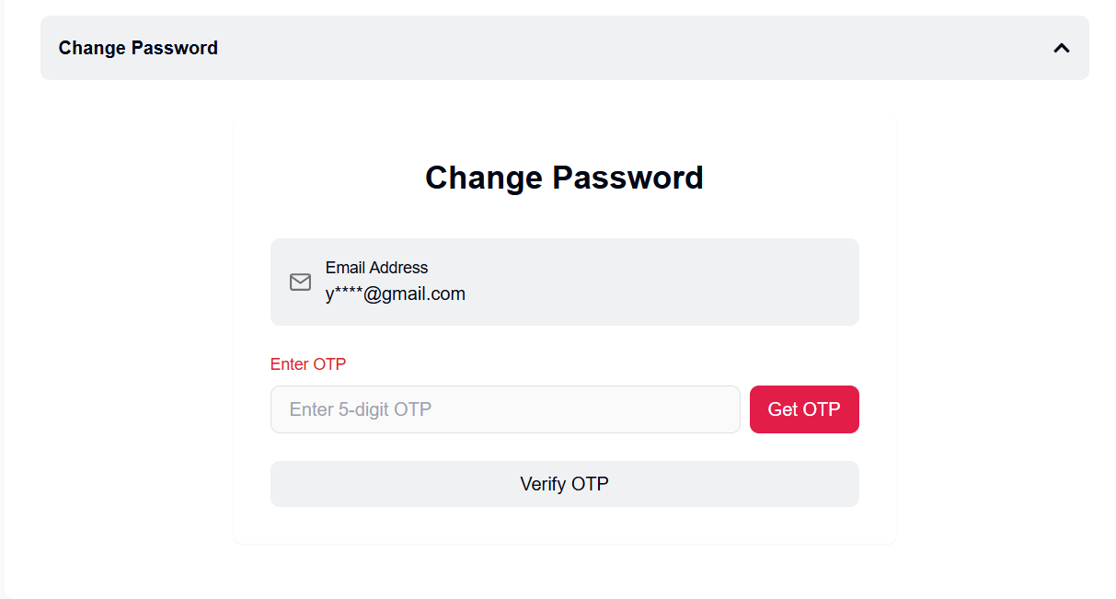

Test Case ID | Mô tả | Hành động | Điều kiện tiên quyết | Kết quả mong đợi | Kết quả thực tế | Kết quả |  |  | Kết quả |  |  | Chú thích
 |  |  |  |  |  | Vòng 1 |  |  | Vòng 2
 |  |  |  |  |  | Trạng thái | Ngày kiểm tra | Người kiểm tra | Trạng thái | Ngày kiểm tra | Người kiểm tra
GUI_SHOW Tạo mật khẩu mới
GUI-TMK01 | Mở trang Tạo mật khẩu mới | 1. Vào trang chủ. 2. Chọn Sign in. 3. Nhấn vào Forgot password?. 3. Nhấn gửi và nhập đúng mã OTP. 4. Nhấn nút Verify OTP. | Chưa đăng nhập | Hiển thị form tạo mật khẩu | Như mong đợi | Passed |  | Khiêm
GUI-TMK02 | [New Password] Input Field | - | - | Border: default gray, Placeholder: "Enter a new password" | Như mong đợi | Passed | 2025-10-04 | Khiêm, Long | Passed | 13/04/2025 | Khiêm, Long
GUI-TMK03 | [Confirm New Password] Input Field | - | - | Border: default gray, Placeholder: "Re-enter new password" | Như mong đợi | Passed | 2025-10-04 | Khiêm, Long | Passed | 13/04/2025 | Khiêm, Long
GUI-TMK04 | [Change] Button khi chưa nhập đủ 2 ô | - | - | Status: disabled | Như mong đợi | Passed | 2025-10-04 | Khiêm, Long | Passed | 13/04/2025 | Khiêm, Long
FUNCTION_SHOW Tạo mật khẩu mới
FUNC-TMK01 | Đổi mật khẩu thành công | 1. Nhập mật khẩu mới hợp lệ 2. Xác nhận lại đúng mật khẩu 3. Click "Change" | Token OTP hợp lệ | Hiển thị thông báo "Password has been reset successfully" và chuyển về trang login | Như mong đợi | Passed | 2025-10-04 | Khiêm, Long | Passed | 13/04/2025 | Khiêm, Long
FUNC-TMK02 | Không nhập mật khẩu mới | 1. Để trống ô "New password" 2. Click "Change" | - | Hiển thị lỗi "Password is required" | Như mong đợi | Passed | 2025-10-04 | Khiêm, Long | Passed | 13/04/2025 | Khiêm, Long
FUNC-TMK03 | Không nhập xác nhận mật khẩu | 1. Nhập mật khẩu mới 2. Để trống ô "Confirm new password" 3. Click "Change" | - | Hiển thị lỗi "Please confirm your password" | Như mong đợi | Passed | 2025-10-04 | Khiêm, Long | Passed | 13/04/2025 | Khiêm, Long
FUNC-TMK04 | Nhập 2 mật khẩu không khớp | 1. Nhập mật khẩu mới 2. Nhập xác nhận sai 3. Click "Change" | - | Hiển thị lỗi "Passwords do not match" | Như mong đợi | Passed | 2025-10-04 | Khiêm, Long | Passed | 13/04/2025 | Khiêm, Long
FUNC-TMK05 | Nhập mật khẩu yếu (dưới 8 ký tự) | 1. Nhập mật khẩu mới yếu 2. Click "Change" | - | Hiển thị lỗi "Password must be at least 8 characters" | Như mong đợi | Passed | 2025-10-04 | Khiêm, Long | Passed | 13/04/2025 | Khiêm, Long

Quên mật khẩu
Project Name | XÂY DỰNG WEBSITE THƯƠNG MẠI VÀ HỌC TẬP TRỰC TUYẾN VLEARNING HỖ TRỢ THANH TOÁN ONLINE VÀ TÍCH HỢP BẢO MẬT CAO
Module Code | Quên mật khẩu
 | Hoàn thành | Lỗi | Chưa kiểm tra | Bị chăn | Tổng số trường hợp thử nghiệm
Round 1 | 7 | 0 | 0 | 0 | 6
Round 2 | 7 | 0 | 0 | 0 | 6
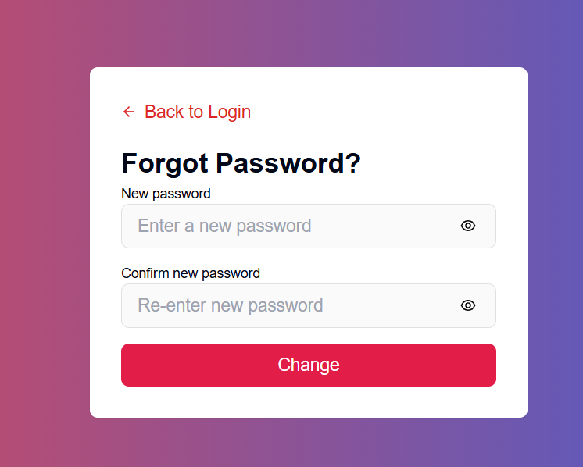

Test Case ID | Mô tả | Hành động | Điều kiện tiên quyết | Kết quả mong đợi | Kết quả thực tế | Kết quả |  |  | Kết quả |  |  | Chú thích
 |  |  |  |  |  | Vòng 1 |  |  | Vòng 2
 |  |  |  |  |  | Trạng thái | Ngày kiểm tra | Người kiểm tra | Trạng thái | Ngày kiểm tra | Người kiểm tra
GUI_SHOW Trang Quên mật khẩu
GUI-QMK01 | Hiển thị Form quên mật khẩu | 1. Vào trang chủ. 2. Chọn Sign in. 3. Nhấn vào Forgot password?. | - | Hiển thị trang quên mật khẩu | Như mong đợi
GUI-QMK02 | [Email Input] Field | - | - | Border: default gray, Placeholder: "Email Address" | Như mong đợi | Passed | 2025-10-04 | Khiêm, Long | Passed | 13/04/2025 | Khiêm, Long
GUI-QMK03 | [Send OTP] Button khi chưa nhập email | - | - | Status: disabled | Như mong đợi | Passed | 2025-10-04 | Khiêm, Long | Passed | 13/04/2025 | Khiêm, Long
FUNCTION_SHOW Trang Quên mật khẩu
FUNC-QMK01 | Gửi OTP khi nhập đúng email | 1. Nhập email hợp lệ 2. Click "Send OTP" | Email hợp lệ | Chuyển sang trang xác nhận OTP | Như mong đợi | Passed | 2025-10-04 | Khiêm, Long | Passed | 13/04/2025 | Khiêm, Long
FUNC-QMK02 | Không nhập email | 1. Để trống ô email 2. Click "Send OTP" | - | Không cho phép gửi OTP, hiển thị thông báo lỗi "Email is required" | Như mong đợi | Passed | 2025-10-04 | Khiêm, Long | Passed | 13/04/2025 | Khiêm, Long
FUNC-QMK03 | Nhập email sai định dạng | 1. Nhập email sai định dạng (vd: "abc123") 2. Click "Send OTP" | - | Không cho phép gửi OTP, hiển thị thông báo lỗi "Invalid email format" | Như mong đợi | Passed | 2025-10-04 | Khiêm, Long | Passed | 13/04/2025 | Khiêm, Long
FUNC-QMK04 | Gửi OTP với email không tồn tại | 1. Nhập email không tồn tại 2. Click "Send OTP" | - | Hiển thị thông báo lỗi "Email not found" | Như mong đợi | Passed | 2025-10-04 | Khiêm, Long | Passed | 13/04/2025 | Khiêm, Long

Đăng xuất
Project Name | XÂY DỰNG WEBSITE THƯƠNG MẠI VÀ HỌC TẬP TRỰC TUYẾN VLEARNING HỖ TRỢ THANH TOÁN ONLINE VÀ TÍCH HỢP BẢO MẬT CAO
Module Code | Chọn field
 | Hoàn thành | Lỗi | Chưa kiểm tra | Bị chăn | Tổng số trường hợp thử nghiệm
Round 1 | 5 | 0 | 0 | 0 | 5
Round 2 | 5 | 0 | 0 | 0 | 5
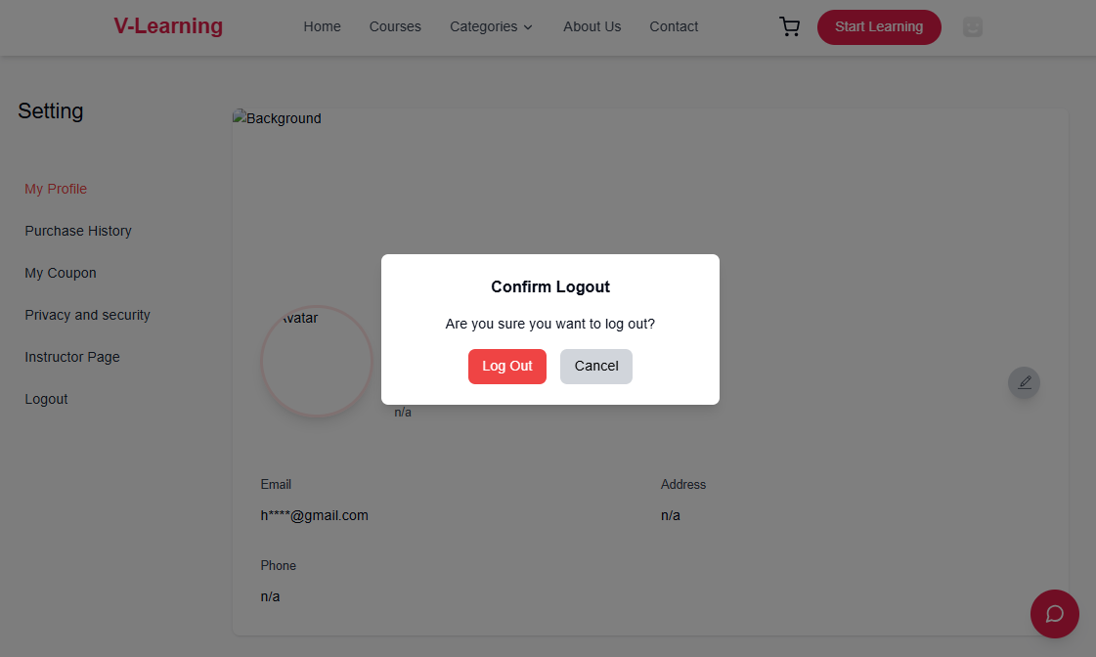
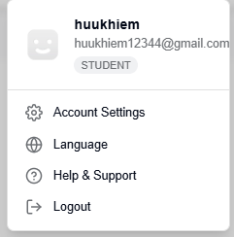

Test Case ID | Mô tả | Hành động | Điều kiện tiên quyết | Kết quả mong đợi | Kết quả thực tế | Kết quả |  |  | Kết quả |  |  | Chú thích
 |  |  |  |  |  | Vòng 1 |  |  | Vòng 2
 |  |  |  |  |  | Trạng thái | Ngày kiểm tra | Người kiểm tra | Trạng thái | Ngày kiểm tra | Người kiểm tra
GUI_SHOW Trang Chọn field
GUI-DX1 | Hiển thị menu khi click avatar | 1. Click vào avatar góc phải hoặc vào Account setting 2. Chọn Log out. | Đang đăng nhập | Hiển thị menu gồm: Account Settings, Language, Help & Support, Logout hoặc bảng cofirm log out | Như mong đợi | Passed | 2025-10-04 | Khiêm, Long | Passed | 13/04/2025 | Khiêm, Long
GUI-DX2 | [Logout] Button hiển thị | - | Đang đăng nhập | Nút Logout hiển thị bình thường, icon và text căn chỉnh chuẩn | Như mong đợi | Passed | 2025-10-04 | Khiêm, Long | Passed | 13/04/2025 | Khiêm, Long
FUNCTION_SHOW Trang Chọn field
FUNC-DX01 | Click Logout mở popup xác nhận | 1. Click "Logout" | Đang đăng nhập | Hiển thị popup xác nhận với nội dung: "Are you sure you want to log out?", 2 nút "Log Out" và "Cancel" | Như mong đợi | Passed | 2025-10-04 | Khiêm, Long | Passed | 13/04/2025 | Khiêm, Long
FUNC-DX02 | Xác nhận Logout thành công | 1. Click "Logout" trong popup | Popup xác nhận đang hiển thị | Logout thành công, chuyển về trang login | Như mong đợi | Passed | 2025-10-04 | Khiêm, Long | Passed | 13/04/2025 | Khiêm, Long
FUNC-DX03 | Hủy logout (Cancel) | 1. Click "Cancel" trong popup | Popup xác nhận đang hiển thị | Đóng popup, vẫn giữ nguyên trạng thái đăng nhập | Như mong đợi | Passed | 2025-10-04 | Khiêm, Long | Passed | 13/04/2025 | Khiêm, Long

Chọn Filed
Project Name | XÂY DỰNG WEBSITE THƯƠNG MẠI VÀ HỌC TẬP TRỰC TUYẾN VLEARNING HỖ TRỢ THANH TOÁN ONLINE VÀ TÍCH HỢP BẢO MẬT CAO
Module Code | Chọn field
 | Hoàn thành | Lỗi | Chưa kiểm tra | Bị chăn | Tổng số trường hợp thử nghiệm
Round 1 | 6 | 0 | 0 | 0 | 8
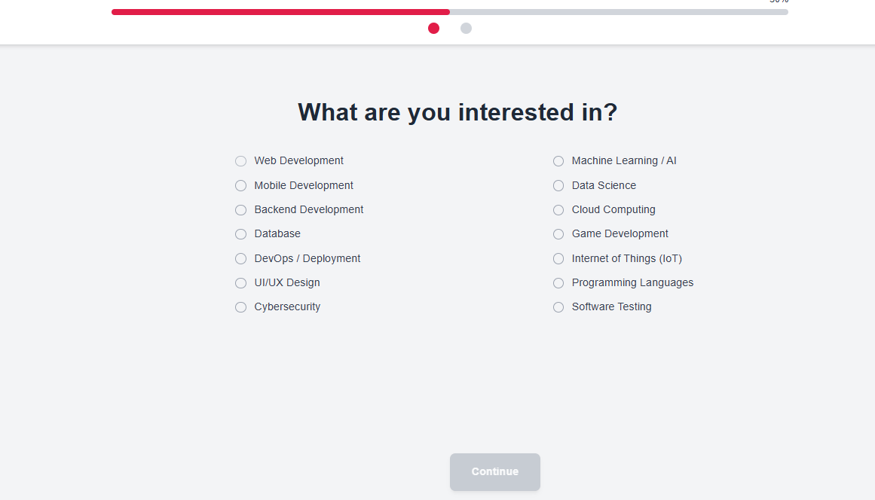
Round 2 | 6 | 0 | 0 | 0 | 8

Test Case ID | Mô tả | Hành động | Điều kiện tiên quyết | Kết quả mong đợi | Kết quả thực tế | Kết quả |  |  | Kết quả |  |  | Chú thích
 |  |  |  |  |  | Vòng 1 |  |  | Vòng 2
 |  |  |  |  |  | Trạng thái | Ngày kiểm tra | Người kiểm tra | Trạng thái | Ngày kiểm tra | Người kiểm tra
GUI_SHOW Trang Chọn field
GUI-F01 | Vào trang chọn filed | 1. Vào trang chủ. 2. Chọn dăng ký tài khoản. 3. Sau khi xác nhận otp chuyển qua trang chọn field. | Tài khoản vừa mới tạo | Hiển thị trang chọn field | Như mong đợi
GUI-F02 | [Field Option] Radio Button | - | - | -Text color: black | Như mong đợi | Passed | 2025-10-04 | Khiêm, Long | Passed | 13/04/2025 | Khiêm, Long
GUI-F03 | [Continue] Button khi chưa chọn Field | - | - | -Status: unselected by default | Như mong đợi | Passed | 2025-10-04 | Khiêm, Long | Passed | 13/04/2025 | Khiêm, Long
FUNCTION_SHOW Trang Chọn field
FUNC-F01 | [Continue] Button khi chọn 1 Field | 1. Chọn 1 Field bất kỳ |  | Background: red Text: white Status: enabled | Như mong đợi | Passed | 2025-10-04 | Khiêm, Long | Passed | 13/04/2025 | Khiêm, Long
FUNC-F02 | Không chọn Field | 1. Không chọn Field 1. Không chọn Field 2. Click Continue |  | Không cho phép chuyển trang, nút bị vô hiệu | Như mong đợi | Passed | 2025-10-04 | Khiêm, Long | Passed | 13/04/2025 | Khiêm, Long
FUNC-F03 | Chọn đúng Field | 1. Chọn "Web Development" 2. Click Continue |  | Chuyển sang trang tiếp theo (hoặc lưu lựa chọn) | Như mong đợi | Passed | 2025-10-04 | Khiêm, Long | Passed | 13/04/2025 | Khiêm, Long

Chọn Skill
Project Name | XÂY DỰNG WEBSITE THƯƠNG MẠI VÀ HỌC TẬP TRỰC TUYẾN VLEARNING HỖ TRỢ THANH TOÁN ONLINE VÀ TÍCH HỢP BẢO MẬT CAO
Module Code | Chọn skill
 | Hoàn thành | Lỗi | Chưa kiểm tra | Bị chăn | Tổng số trường hợp thử nghiệm
Round 1 | 8 | 0 | 0 | 0 | 8
Round 2 | 8 | 0 | 0 | 0 | 8
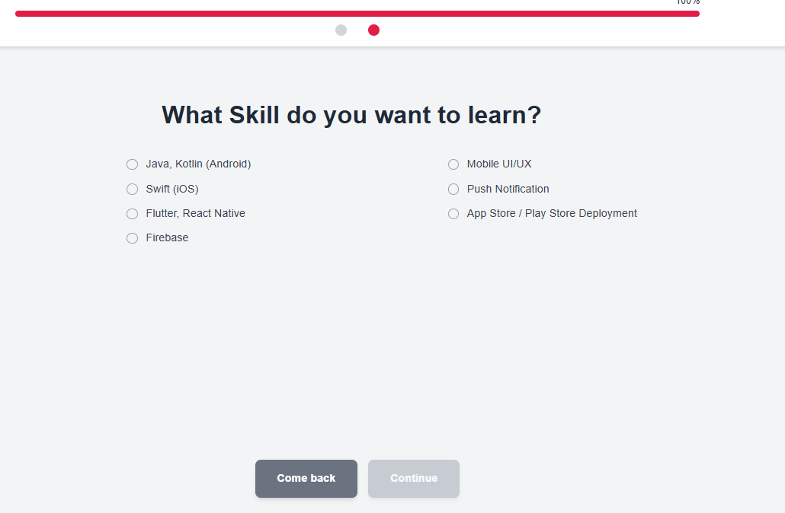

Test Case ID | Mô tả | Hành động | Điều kiện tiên quyết | Kết quả mong đợi | Kết quả thực tế | Kết quả |  |  | Kết quả |  |  | Chú thích
 |  |  |  |  |  | Vòng 1 |  |  | Vòng 2
 |  |  |  |  |  | Trạng thái | Ngày kiểm tra | Người kiểm tra | Trạng thái | Ngày kiểm tra | Người kiểm tra
GUI_SHOW Trang Chọn skill
GUI-F01 | Vào trang chọn skill | 1. Vào trang chủ. 2. Chọn dăng ký tài khoản. 3. Sau khi xác nhận otp chuyển qua trang chọn field chọn it nhất 1 field nhấn tiếp theo . | Tìa khoản vừa mới tạo | Hiển thị trang chọn skill | Như mong đợi
GUI-F02 | [Skill Option] Radio Button | - | - | Text: màu đen, căn trái, hiển thị đúng tất cả skill | Như mong đợi | Passed | 2025-10-04 | Khiêm, Long | Passed | 13/04/2025 | Khiêm, Long
GUI-F03 | [Continue] Button khi chưa chọn Skill | - | - | Button Continue bị disable, không nhấn được | Như mong đợi | Passed | 2025-10-04 | Khiêm, Long | Passed | 13/04/2025 | Khiêm, Long
GUI-F04 | [ComeBack] Button khi chưa chọn Skill |  |  | Quay lại trang chọn Field | Như mong đợi | Passed | 2025-10-04 | Khiêm, Long | Passed | 13/04/2025 | Khiêm, Long
FUNCTION_SHOW Trang Chọn skill
FUNCTION_SHOW | Trang Chọn Skill | - | - | Các chức năng tương tác hoạt động bình thường | Như mong đợi | Passed | 2025-10-04 | Khiêm, Long | Passed | 13/04/2025 | Khiêm, Long
FUNC-SK01 | [Continue] Button khi chọn 1 Skill | 1. Chọn 1 Skill bất kỳ | - | Button Continue bật lên (background: đỏ, text: trắng), nhấn được | Như mong đợi | Passed | 2025-10-04 | Khiêm, Long | Passed | 13/04/2025 | Khiêm, Long
FUNC-SK02 | Không chọn Skill và click Continue | 1. Không chọn gì2. Click Continue | - | Không chuyển trang, nút không hoạt động | Như mong đợi | Passed | 2025-10-04 | Khiêm, Long | Passed | 13/04/2025 | Khiêm, Long
FUNC-SK03 | Chọn đúng Skill và Continue | 1. Chọn “Flutter, React Native”2. Click Continue | - | Chuyển sang trang tiếp theo (hoặc lưu lựa chọn nếu có) | Như mong đợi | Passed | 2025-10-04 | Khiêm, Long | Passed | 13/04/2025 | Khiêm, Long
FUNC-SK04 | Nhấn Come back | 1. Nhấn vào nút Come back |  | Quay lại trang chọn Field | Như mong đợi | Passed | 2025-10-04 | Khiêm, Long | Passed | 13/04/2025 | Khiêm, Long

Đăng nhập
Project Name | XÂY DỰNG WEBSITE THƯƠNG MẠI VÀ HỌC TẬP TRỰC TUYẾN VLEARNING HỖ TRỢ THANH TOÁN ONLINE VÀ TÍCH HỢP BẢO MẬT CAO
Module Code | Đăng nhập
 | Hoàn thành | Lỗi | Chưa kiểm tra | Bị chăn | Tổng số trường hợp thử nghiệm
Round 1 | 17 | 0 | 0 | 0 | 17
Round 2 | 17 | 0 | 0 | 0 | 17
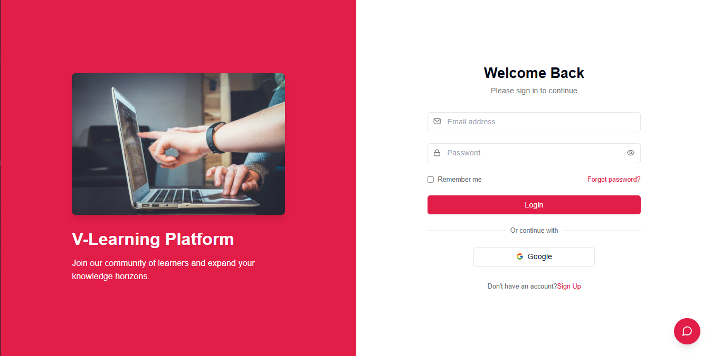

Test Case ID | Mô tả | Hành động | Điều kiện tiên quyết | Kết quả mong đợi | Kết quả thực tế | Kết quả |  |  | Kết quả |  |  | Chú thích
 |  |  |  |  |  | Vòng 1 |  |  | Vòng 2
 |  |  |  |  |  | Trạng thái | Ngày kiểm tra | Người kiểm tra | Trạng thái | Ngày kiểm tra | Người kiểm tra
GUI_SHOW Trang đăng nhập
GUI-DN01 | Vào trang đăng nhập | 1. Vào trang chủ. 2. Chọn Sign in | Chưa đăng nhập | Hiển thị trang đăng nhập | Như mong đợi
GUI-DN02 | [Welcome Back] Label |  |  | -Label : black -Status : enable | -Label : black -Status : enable | Passed | 2025-10-04 | Khiêm, Long | Passed | 13/04/2025 | Khiêm, Long
GUI-DN03 | [Email address] Textbox |  |  | -Text color : black -Status : enable | -Text color : black -Status : enable | Passed | 2025-10-04 | Khiêm, Long | Passed | 13/04/2025 | Khiêm, Long
GUI-DN04 | [Password] Textbox |  |  | -Text color : black -Status : enable | -Text color : black -Status : enable | Passed | 2025-10-04 | Khiêm, Long | Passed | 13/04/2025 | Khiêm, Long
GUI-DN05 | [Remember me] Checkbox |  |  | -Text color : black -Status : enable | -Text color : black -Status : enable | Passed | 2025-10-04 | Khiêm, Long | Passed | 13/04/2025 | Khiêm, Long
GUI-DN06 | [Forgot password?] Link |  |  | -Text color : red -Status : enable | -Text color : red -Status : enable | Passed | 2025-10-04 | Khiêm, Long | Passed | 13/04/2025 | Khiêm, Long
GUI-DN07 | [Login] Button |  |  | -Text color : white -Status : enable | -Text color : white -Status : enable | Passed | 2025-10-04 | Khiêm, Long | Passed | 13/04/2025 | Khiêm, Long
GUI-DN08 | [Sign Up] Link |  |  | -Text color : red -Status : enable | -Text color : red -Status : enable | Passed | 2025-10-04 | Khiêm, Long | Passed | 13/04/2025 | Khiêm, Long
GUI-DN09 | [Google Login] Button |  |  | -Text color : black -Status : enable | -Text color : black -Status : enable | Passed | 2025-10-04 | Khiêm, Long | Passed | 13/04/2025 | Khiêm, Long
FUNCTION_SHOW Trang đăng nhập
FUNC-DN01 | Đăng nhập thành công | 1. Nhập email và mật khẩu đúng 2. Click “Login” | Truy cập vào hệ thống | Điều hướng đến trang dashboard | Điều hướng đến trang dashboard | Passed | 2025-10-04 | Khiêm, Long | Passed | 13/04/2025 | Khiêm, Long
FUNC-DN02 | Đăng nhập sai tài khoản hoặc mật khẩu | 1. Nhập sai email hoặc mật khẩu 2. Click “Login” | Truy cập vào hệ thống | Hiển thị lỗi: “Tên đăng nhập hoặc mật khẩu không đúng, vui lòng nhập lại!” | Như mong đợi | Passed | 2025-10-04 | Khiêm, Long | Passed | 13/04/2025 | Khiêm, Long
FUNC-DN03 | Để trống trường “Password” | 1. Nhập email 2. Để trống mật khẩu 3. Click “Login” | Truy cập vào hệ thống | Hiển thị lỗi: “Bạn chưa nhập mật khẩu vào!” | Như mong đợi | Passed | 2025-10-04 | Khiêm, Long | Passed | 13/04/2025 | Khiêm, Long
FUNC-DN04 | Để trống trường “Email” | 1. Để trống email 2. Nhập mật khẩu 3. Click “Login” | Truy cập vào hệ thống | Hiển thị lỗi: “Nhập sai tên đăng nhập hoặc mật khẩu, vui lòng nhập lại.” | Như mong đợi | Passed | 2025-10-04 | Khiêm, Long | Passed | 13/04/2025 | Khiêm, Long
FUNC-DN05 | Để trống cả hai trường | 1. Để trống email và mật khẩu 2. Click “Login” | Truy cập vào hệ thống | Hiển thị lỗi: “Vui lòng nhập user name/ password” | Như mong đợi | Passed | 2025-10-04 | Khiêm, Long | Passed | 13/04/2025 | Khiêm, Long
FUNC-DN06 | Click vào link “Forgot password?” | 1. Click vào “Forgot password?” | Truy cập vào hệ thống | Điều hướng sang trang khôi phục mật khẩu | Như mong đợi | Passed | 2025-10-04 | Khiêm, Long | Passed | 13/04/2025 | Khiêm, Long
FUNC-DN07 | Click vào link “Sign Up” | 1. Click vào “Sign Up” | Truy cập vào hệ thống | Điều hướng sang trang đăng ký tài khoản | Như mong đợi | Passed | 2025-10-04 | Khiêm, Long | Passed | 13/04/2025 | Khiêm, Long
FUNC-DN08 | Đăng nhập bằng Google | 1. Click “Google” | Tài khoản Google hợp lệ | Điều hướng sang trang dashboard sau xác thực | Như mong đợi | Passed | 2025-10-04 | Khiêm, Long | Passed | 13/04/2025 | Khiêm, Long

Đăng ký
Project Name | XÂY DỰNG WEBSITE THƯƠNG MẠI VÀ HỌC TẬP TRỰC TUYẾN VLEARNING HỖ TRỢ THANH TOÁN ONLINE VÀ TÍCH HỢP BẢO MẬT CAO
Module Code | Đăng ký
 | Hoàn thành | Lỗi | Chưa kiểm tra | Bị chăn | Tổng số trường hợp thử nghiệm
Round 1 | 14 | 0 | 0 | 0 | 14
Round 2 | 14 | 0 | 0 | 0 | 14
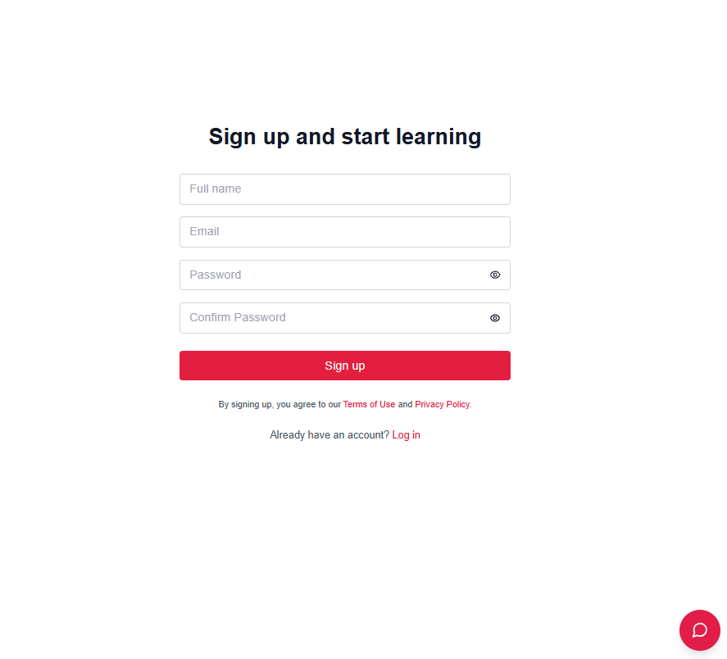

Test Case ID | Mô tả | Hành động | Điều kiện tiên quyết | Kết quả mong đợi | Kết quả thực tế | Kết quả |  |  | Kết quả |  |  | Chú thích
 |  |  |  |  |  | Vòng 1 |  |  | Vòng 2
 |  |  |  |  |  | Trạng thái | Ngày kiểm tra | Người kiểm tra | Trạng thái | Ngày kiểm tra | Người kiểm tra
GUI_SHOW Trang đăng ký
GUI-DK01 | Vào trang đăng ký | 1. Vào trang chủ. 2. Nhấn Sign in. 5. Nhấn Sign Up. | Chưa đăng nhập | Hiển thị trang đăng ký | Như mong đợi
GUI-DK02 | [Full name] Textbox | - | - | -Text color: black -Status: enable | -Text color: black -Status: enable | Passed | 2025-10-04 | Khiêm, Long | Passed | 13/04/2025 | Khiêm, Long
GUI-DK03 | [Email] Textbox | - | - | -Text color: black -Status: enable | -Text color: black -Status: enable | Passed | 2025-10-04 | Khiêm, Long | Passed | 13/04/2026 | Khiêm, Long
GUI-DK04 | [Password] Textbox | - | - | -Text color: black -Status: enable | -Text color: black -Status: enable | Passed | 2025-10-04 | Khiêm, Long | Passed | 13/04/2027 | Khiêm, Long
GUI-DK05 | [Confirm Password] Textbox | - | - | -Text color: black -Status: enable | -Text color: black -Status: enable | Passed | 2025-10-04 | Khiêm, Long | Passed | 13/04/2028 | Khiêm, Long
GUI-DK06 | [Sign up] Button | - | - | -Text color: white -Background: red -Status: enable | Như mong đợi | Passed | 2025-10-04 | Khiêm, Long | Passed | 13/04/2029 | Khiêm, Long
GUI-DK07 | [Log in] Link | - | - | -Text color: red -Status: enable | Như mong đợi | Passed | 2025-10-04 | Khiêm, Long | Passed | 13/04/2030 | Khiêm, Long
FUNCTION_SHOW Trang đăng ký
FUNC-DK01 | Đăng ký thành công | 1. Nhập họ tên, email, mật khẩu và xác nhận mật khẩu hợp lệ 2. Click “Sign up” | Truy cập trang đăng ký | Điều hướng đến trang dashboard hoặc thông báo đăng ký thành công | Như mong đợi | Passed | 2025-10-04 | Khiêm, Long | Passed | 13/04/2030 | Khiêm, Long
FUNC-DK02 | Email đã tồn tại | 1. Nhập email đã được đăng ký 2. Click “Sign up” | Truy cập trang đăng ký | Hiển thị lỗi: “Email đã tồn tại!” | Như mong đợi | Passed | 2025-10-04 | Khiêm, Long | Passed | 13/04/2031 | Khiêm, Long
FUNC-DK03 | Mật khẩu và xác nhận không khớp | 1. Nhập mật khẩu và xác nhận khác nhau 2. Click “Sign up” | Truy cập trang đăng ký | Hiển thị lỗi: “Mật khẩu xác nhận không khớp!” | Như mong đợi | Passed | 2025-10-04 | Khiêm, Long | Passed | 13/04/2032 | Khiêm, Long
FUNC-DK04 | Để trống trường “Full name” | 1. Để trống họ tên 2. Click “Sign up” | Truy cập trang đăng ký | Hiển thị lỗi: “Vui lòng nhập họ tên!” | Như mong đợi | Passed | 2025-10-04 | Khiêm, Long | Passed | 13/04/2033 | Khiêm, Long
FUNC-DK05 | Để trống trường “Email” | 1. Để trống email 2. Click “Sign up” | Truy cập trang đăng ký | Hiển thị lỗi: “Vui lòng nhập email!” | Như mong đợi | Passed | 2025-10-04 | Khiêm, Long | Passed | 13/04/2034 | Khiêm, Long
FUNC-DK06 | Để trống trường “Password” | 1. Nhập email, họ tên, xác nhận mật khẩu 2. Để trống password 3. Click “Sign up” | Truy cập trang đăng ký | Hiển thị lỗi: “Vui lòng nhập mật khẩu!” | Như mong đợi | Passed | 2025-10-04 | Khiêm, Long | Passed | 13/04/2035 | Khiêm, Long
FUNC-DK07 | Click vào link “Log in” | 1. Click vào link “Log in” | Truy cập trang đăng ký | Điều hướng về trang đăng nhập | Như mong đợi | Passed | 2025-10-04 | Khiêm, Long | Passed | 13/04/2036 | Khiêm, Long

Xác thực OTP
Project Name | XÂY DỰNG WEBSITE THƯƠNG MẠI VÀ HỌC TẬP TRỰC TUYẾN VLEARNING HỖ TRỢ THANH TOÁN ONLINE VÀ TÍCH HỢP BẢO MẬT CAO
Module Code | Xác thực OTP
 | Hoàn thành | Lỗi | Chưa kiểm tra | Bị chăn | Tổng số trường hợp thử nghiệm
Round 1 | 8 | 0 | 0 | 0 | 8
Round 2 | 8 | 0 | 0 | 0 | 8
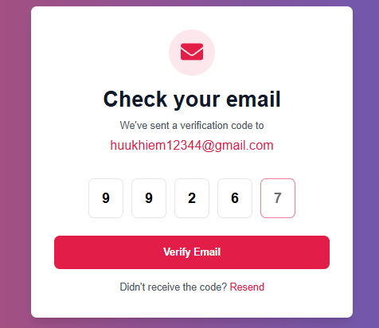

Test Case ID | Mô tả | Hành động | Điều kiện tiên quyết | Kết quả mong đợi | Kết quả thực tế | Kết quả |  |  | Kết quả |  |  | Chú thích
 |  |  |  |  |  | Vòng 1 |  |  | Vòng 2
 |  |  |  |  |  | Trạng thái | Ngày kiểm tra | Người kiểm tra | Trạng thái | Ngày kiểm tra | Người kiểm tra
GUI_SHOW Trang Xác thực OTP
GUI-OTP01 | Hiển thị trang xác thực OTP | 1. Vào trang chủ. 2. Chọn Sign in. 3. Điền đầy đủ thông tin. 5. Nhấn Sign up. | - | Hiển thị trang xác nhận OTP | Như mong đợi
GUI-OTP02 | [OTP] Textbox | - | - | -Text color: black -Status: enable | -Text color: black -Status: enable | Passed | 2025-10-04 | Khiêm, Long | Passed | 13/04/2025 | Khiêm, Long
GUI-OTP03 | [Verify Email] Button | - | - | -Text color: white -Background: red -Status: enable | Như mong đợi | Passed | 2025-10-04 | Khiêm, Long | Passed | 13/04/2025 | Khiêm, Long
GUI-OTP04 | [Resend] Link | - | - | -Text color: red -Status: enable | Như mong đợi | Passed | 2025-10-04 | Khiêm, Long | Passed | 13/04/2025 | Khiêm, Long
FUNCTION_SHOW Trang Xác thực OTP
FUNC-OTP01 | Nhập đúng mã OTP | 1. Nhập mã OTP hợp lệ 2. Click 'Verify Email' | OTP đã gửi qua email | Điều hướng đến trang dashboard hoặc thông báo xác minh thành công | Như mong đợi | Passed | 2025-10-04 | Khiêm, Long | Passed | 13/04/2025 | Khiêm, Long
FUNC-OTP02 | Nhập sai mã OTP | 1. Nhập sai mã OTP 2. Click 'Verify Email' | OTP đã gửi qua email | Hiển thị lỗi: 'Mã xác thực không đúng!' | Như mong đợi | Passed | 2025-10-04 | Khiêm, Long | Passed | 13/04/2025 | Khiêm, Long
FUNC-OTP03 | Để trống OTP | 1. Để trống tất cả ô OTP 2. Click 'Verify Email' | OTP đã gửi qua email | Hiển thị lỗi: 'Vui lòng nhập mã xác thực!' | Như mong đợi | Passed | 2025-10-04 | Khiêm, Long | Passed | 13/04/2025 | Khiêm, Long
FUNC-OTP04 | Click vào Resend | 1. Click vào liên kết 'Resend' | OTP đã hết hạn hoặc không nhận được | OTP mới được gửi lại đến email | Như mong đợi | Passed | 2025-10-04 | Khiêm, Long | Passed | 13/04/2025 | Khiêm, Long

Đổi mật khẩu
Project Name | XÂY DỰNG HỆ THỐNG QUẢN LÝ VÀ KIỂM DUYỆT VĂN BẢN TÍCH HỢP CHỮ KÝ SỐ VỚI THUẬT TOÁN RSA
Module Code | Đổi mật khẩu
 | Hoàn thành | Lỗi | Chưa kiểm tra | Bị chăn | Tổng số trường hợp thử nghiệm
Round 1 | 11 | 0 | 0 | 0 | 11
Round 2 | 11 | 0 | 0 | 0 | 11
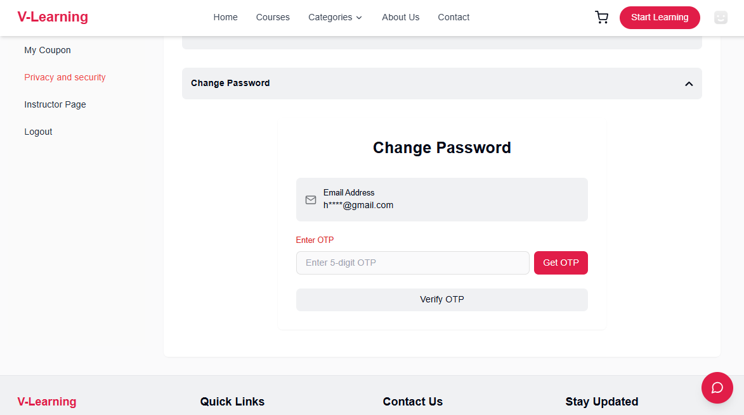
Test Case ID | Mô tả | Quy trình | Điều kiện tiên quyết | Kết quả mong đợi | Kết quả thực tế | Kết quả |  |  | Kết quả |  |  | Chú thích
 |  |  |  |  |  | Vòng 1 |  |  | Vòng 2
 |  |  |  |  |  | Trạng thái | Ngày kiểm tra | Người kiểm tra | Trạng thái | Ngày kiểm tra | Người kiểm tra
GUI_SHOW Đổi mât khẩu
GUI-DMK01 | Mở trang Tạo mật khẩu mới | 1. Vào trang chủ. 2. Chọn Quản lý tài khoản.(yêu cầu tài đã đăng nhập). 3. Vào mục Privacy and security 5. Vào trang Course. 4. Nhấn nút dropdow để mở form tạo mật khẩu mới. | Đã đăng nhập | Hiển thị form Đổi mật khẩu | Như mong đợi
GUI-DMK02 | [OTP Input] Field | - | - | Placeholder: "Enter 5-digit OTP", border default gray | Như mong đợi | Passed | 2025-10-04 | Khiêm, Long | Passed | 13/04/2025 | Khiêm, Long
GUI-DMK03 | [Get OTP] Button | - | - | Hiển thị nút "Get OTP", trạng thái enabled | Như mong đợi | Passed | 2025-10-04 | Khiêm, Long | Passed | 13/04/2025 | Khiêm, Long
GUI-DMK04 | Nút Verify OTP - không đủ 6 số | 1. Click Get OTP 2. Nhập OTP < 6 chữ số | Đã nhận OTP | Nút Verify màu xám, không click được | Như mong đợi | Passed | 2025-10-04 | Khiêm, Long | Viễn | 13/04/2025 | Khiêm, Long
GUI-DMK05 | Nút Verify OTP - đủ 6 số | 1. Click Get OTP 2. Nhập OTP đủ 6 chữ số | Đã nhận OTP | Nút Verify chuyển sang màu đỏ, có thể click | Như mong đợi | Passed | 2025-10-04 | Khiêm, Long | Viễn | 13/04/2025 | Khiêm, Long
GUI-DMK06
GUI-DMK07 | Không click Get OTP vẫn nhập mã | 1. Không click Get OTP 2. Nhập OTP 3. Click Verify OTP | - | Không cho phép xác thực, hiển thị thông báo "Please get OTP first" | Như mong đợi | Passed | 2025-10-04 | Khiêm, Long | Passed | 13/04/2025 | Khiêm, Long
GUI-DMK08 | Click Get OTP, nhập sai OTP | 1. Click Get OTP 2. Nhập sai OTP 3. Click Verify OTP | Đã nhận OTP | Hiển thị lỗi "Invalid OTP" | Như mong đợi | Passed | 2025-10-04 | Khiêm, Long | Passed | 13/04/2025 | Khiêm, Long
FUNCTION_SHOW Đổi mật khẩu
FUNC-DMK01 | Không click Get OTP vẫn nhập mã | 1. Không click Get OTP 2. Nhập OTP 3. Click Verify OTP | - | Không cho phép xác thực, hiển thị thông báo "Please get OTP first" | Như mong đợi | Passed | 2025-10-04 | Khiêm, Long | Passed | 13/04/2025 | Khiêm, Long
FUNC-DMK02 | Click Get OTP, nhập sai OTP | 1. Click Get OTP 2. Nhập sai OTP 3. Click Verify OTP | Đã nhận OTP | Hiển thị lỗi "Invalid OTP" | Như mong đợi | Passed | 2025-10-04 | Khiêm, Long | Passed | 13/04/2025 | Khiêm, Long
FUNC-DMK03 | Click Get OTP, nhập đúng OTP | 1. Click Get OTP 2. Nhập đúng OTP 3. Click Verify OTP | Đã nhận OTP | Chuyển sang trang tạo mật khẩu mới | Như mong đợi | Passed | 2025-10-04 | Khiêm, Long | Passed | 13/04/2025 | Khiêm, Long
FUNC-DMK04 | OTP hết hiệu lực (quá thời gian) | 1. Click Get OTP 2. Đợi OTP hết hạn (vd: >5 phút) 3. Nhập OTP 4. Click Verify OTP | OTP đã hết hạn | Hiển thị thông báo lỗi: "OTP expired or not found. Please request again." | Như mong đợi | Passed | 2025-10-04 | Khiêm, Long | Viễn | 13/04/2025 | Khiêm, Long

